용역비 지급명부
용역비 지급명부

조회 기간: | 2025년 8월 ~ 2025년 11월 (주간 표시)
검색 조건: | 전체
총 지급액: | 2,813,100원 |  | 총 원천징수: | 92,842원 |  | 총 실지급액: | 2,720,258원
지급 대상: | 7명

순번 | 성명 | 설계자 | 은행 | 계좌번호 | 2025년 8월 1주 | 2025년 8월 2주 | 2025년 8월 3주 | 2025년 8월 4주 | 2025년 8월 5주 | 2025년 9월 1주 | 2025년 9월 2주 | 2025년 9월 3주 | 2025년 9월 4주 | 2025년 10월 1주 | 2025년 10월 2주 | 2025년 10월 3주 | 2025년 10월 4주 | 2025년 10월 5주 | 2025년 11월 1주 | 2025년 11월 2주 | 2025년 11월 3주 | 2025년 11월 4주
 |  |  |  |  | 지급액 | 지급액 | 지급액 | 지급액 | 지급액 | 지급액 | 지급액 | 지급액 | 지급액 | 지급액 | 지급액 | 지급액 | 지급액 | 지급액 | 지급액 | 지급액 | 지급액 | 지급액
1 | 사장님 |  | 국민은행 | 123456789012 | 81,000 | 81,000 | 81,000 | 81,000 | 81,000 | 121,500 | 121,500 | 121,500 | 121,500 | 105,300 | 24,300 | 24,300 | 24,300 | 24,300 | 24,300 | 24,300 | 24,300 | 24,300
2 | 김영수 |  | 신한은행 | 223456789012 | 24,000 | 24,000 | 24,000 | 24,000 | 24,000 | 64,500 | 64,500 | 64,500 | 64,500 | 74,800 | 50,800 | 50,800 | 50,800 | 50,800 | 50,800 | 10,300 | 10,300 | 10,300
3 | 이미영 |  | 우리은행 | 323456789012 | 24,000 | 24,000 | 24,000 | 24,000 | 24,000 | 36,000 | 36,000 | 36,000 | 36,000 | 34,300 | 10,300 | 10,300 | 10,300 | 10,300 | 10,300 | 10,300 | 10,300 | 10,300
4 | 박철수 |  | 하나은행 | 423456789012 | 0 | 0 | 0 | 0 | 0 | 12,000 | 12,000 | 12,000 | 12,000 | 16,000 | 16,000 | 16,000 | 16,000 | 16,000 | 16,000 | 4,000 | 4,000 | 4,000
5 | 최영희 |  | 기업은행 | 523456789012 | 0 | 0 | 0 | 0 | 0 | 12,000 | 12,000 | 12,000 | 12,000 | 16,000 | 16,000 | 16,000 | 16,000 | 16,000 | 16,000 | 4,000 | 4,000 | 4,000
6 | 정민수 |  | 농협은행 | 623456789012 | 0 | 0 | 0 | 0 | 0 | 12,000 | 12,000 | 12,000 | 12,000 | 16,000 | 16,000 | 16,000 | 16,000 | 16,000 | 16,000 | 4,000 | 4,000 | 4,000
7 | 강민수 |  | 신협 | 723456789012 | 0 | 0 | 0 | 0 | 0 | 0 | 0 | 0 | 0 | 4,000 | 4,000 | 4,000 | 4,000 | 4,000 | 4,000 | 4,000 | 4,000 | 4,000
 |  |  |  | 합계 | 129,000 | 129,000 | 129,000 | 129,000 | 129,000 | 258,000 | 258,000 | 258,000 | 258,000 | 266,400 | 137,400 | 137,400 | 137,400 | 137,400 | 137,400 | 60,900 | 60,900 | 60,900
 |  |  |  | 총합계 | 2,813,100

 |  |  |  | 사(2) - 등/승 | 81,000 | 81,000 | 81,000 | 81,000 | 81,000 | 81,000 | 81,000 | 81,000 | 81,000 | 81,000
 |  |  |  | 김(1) - 등 | 24,000 | 24,000 | 24,000 | 24,000 | 24,000 | 24,000 | 24,000 | 24,000 | 24,000 | 24,000
 |  |  |  | 이(1) - 등 | 24,000 | 24,000 | 24,000 | 24,000 | 24,000 | 24,000 | 24,000 | 24,000 | 24,000 | 24,000
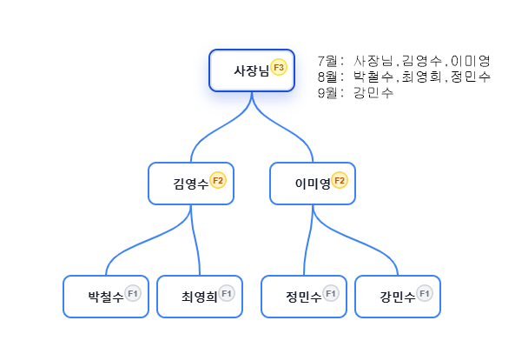
 |  |  |  |  |  |  |  |  | 사(2) - 추1/2 | 40,500 | 40,500 | 40,500 | 40,500
 |  |  |  |  |  |  |  |  | 김(2) - 승 | 40,500 | 40,500 | 40,500 | 40,500 | 40,500 | 40,500 | 40,500 | 40,500 | 40,500 | 40,500
 |  |  |  |  |  |  |  |  | 이(1) - 추1/1 | 12,000 | 12,000 | 12,000 | 12,000
 |  |  |  |  |  |  |  |  | 박(1) - 등 | 12,000 | 12,000 | 12,000 | 12,000 | 12,000 | 12,000 | 12,000 | 12,000 | 12,000 | 12,000
 |  |  |  |  |  |  |  |  | 최(1) - 등 | 12,000 | 12,000 | 12,000 | 12,000 | 12,000 | 12,000 | 12,000 | 12,000 | 12,000 | 12,000
 |  |  |  |  |  |  |  |  | 정(1) - 등 | 12,000 | 12,000 | 12,000 | 12,000 | 12,000 | 12,000 | 12,000 | 12,000 | 12,000 | 12,000

 |  |  |  |  |  |  |  |  |  |  |  |  | 사(3) - 승 | 24,300 | 24,300 | 24,300 | 24,300 | 24,300 | 24,300 | 24,300 | 24,300 | 24,300
 |  |  |  |  |  |  |  |  |  |  |  |  | 김(2)- 추1/2 | 10,300 | 10,300 | 10,300 | 10,300 | 10,300 | 10,300 | 10,300 | 10,300 | 10,300
 |  |  |  |  |  |  |  |  |  |  |  |  | 이(2)- 승 | 10,300 | 10,300 | 10,300 | 10,300 | 10,300 | 10,300 | 10,300 | 10,300 | 10,300
 |  |  |  |  |  |  |  |  |  |  |  |  | 박(1)- 추1/1 | 4,000 | 4,000 | 4,000 | 4,000 | 4,000 | 4,000 | 4,000 | 4,000 | 4,000
 |  |  |  |  |  |  |  |  |  |  |  |  | 최(1)- 추1/1 | 4,000 | 4,000 | 4,000 | 4,000 | 4,000 | 4,000 | 4,000 | 4,000 | 4,000
 |  |  |  |  |  |  |  |  |  |  |  |  | 정(1)- 추1/1 | 4,000 | 4,000 | 4,000 | 4,000 | 4,000 | 4,000 | 4,000 | 4,000 | 4,000
 |  |  |  |  |  |  |  |  |  |  |  |  | 강(1)- 등 | 4,000 | 4,000 | 4,000 | 4,000 | 4,000 | 4,000 | 4,000 | 4,000 | 4,000

 |  |  |  | 지급대상자 | 2025년 8월 1주 | 2025년 8월 2주 | 2025년 8월 3주 | 2025년 8월 4주 | 2025년 8월 5주 | 2025년 9월 1주 | 2025년 9월 2주 | 2025년 9월 3주 | 2025년 9월 4주 | 2025년 10월 1주 | 2025년 10월 2주 | 2025년 10월 3주 | 2025년 10월 4주 | 2025년 10월 5주 | 2025년 11월 1주 | 2025년 11월 2주 | 2025년 11월 3주 | 2025년 11월 4주
 |  |  |  | 사(3) - 승 | 81,000 | 81,000 | 81,000 | 81,000 | 81,000 | 121,500 | 121,500 | 121,500 | 121,500 | 105,300 | 24,300 | 24,300 | 24,300 | 24,300 | 24,300 | 24,300 | 24,300 | 24,300
 |  |  |  | 김(2)- 추1/2 | 24,000 | 24,000 | 24,000 | 24,000 | 24,000 | 64,500 | 64,500 | 64,500 | 64,500 | 74,800 | 50,800 | 50,800 | 50,800 | 50,800 | 50,800 | 10,300 | 10,300 | 10,300
 |  |  |  | 이(2)- 승 | 24,000 | 24,000 | 24,000 | 24,000 | 24,000 | 36,000 | 36,000 | 36,000 | 36,000 | 34,300 | 10,300 | 10,300 | 10,300 | 10,300 | 10,300 | 10,300 | 10,300 | 10,300
 |  |  |  | 박(1)- 추1/1 | 0 | 0 | 0 | 0 | 0 | 12,000 | 12,000 | 12,000 | 12,000 | 16,000 | 16,000 | 16,000 | 16,000 | 16,000 | 16,000 | 4,000 | 4,000 | 4,000
 |  |  |  | 최(1)- 추1/1 | 0 | 0 | 0 | 0 | 0 | 12,000 | 12,000 | 12,000 | 12,000 | 16,000 | 16,000 | 16,000 | 16,000 | 16,000 | 16,000 | 4,000 | 4,000 | 4,000
 |  |  |  | 정(1)- 추1/1 | 0 | 0 | 0 | 0 | 0 | 12,000 | 12,000 | 12,000 | 12,000 | 16,000 | 16,000 | 16,000 | 16,000 | 16,000 | 16,000 | 4,000 | 4,000 | 4,000
 |  |  |  | 강(1)- 등 | 0 | 0 | 0 | 0 | 0 | 0 | 0 | 0 | 0 | 4,000 | 4,000 | 4,000 | 4,000 | 4,000 | 4,000 | 4,000 | 4,000 | 4,000
 |  |  |  | 주별총합 | 129,000 | 129,000 | 129,000 | 129,000 | 129,000 | 258,000 | 258,000 | 258,000 | 258,000 | 266,400 | 137,400 | 137,400 | 137,400 | 137,400 | 137,400 | 60,900 | 60,900 | 60,900
 |  |  |  | 월별총합 |  |  |  |  | 645,000 |  |  |  | 1,032,000 |  |  |  |  | 816,000 |  |  |  | 320,100

 |  |  |  | 매출 월 | 매출 총액 | 배율 | 배당금액 | 인원 | 인원 | 분배1 | 1인분배 | 1인1회
 |  |  |  | 7월 | 4,000,000 | 0.24 | 960,000 | 8 | 10 | 96,000 | 96,000 | 9,600
 |  |  |  |  |  | 0.19 | 760,000 | 2 | 2 | 380,000 | 476,000 | 47,600
 |  |  |  |  |  | 0.14 | 560,000 | 0 | 0 | #DIV/0! | #DIV/0! | #DIV/0!
 |  |  |  |  |  | 0.09 | 360,000 |  | 0 | #DIV/0! | #DIV/0! | #DIV/0!

 |  |  |  | 매출 월 | 매출 총액 | 배율 | 배당금액 | 인원 | 인원 | 분배1 | 1인분배 | 1인1회
 |  |  |  | 8월 | 3,000,000 | 0.24 | 720,000 | 4 | 6 | 120,000 | 120,000 | 12,000
 |  |  |  |  |  | 0.19 | 570,000 | 2 | 2 | 285,000 | 405,000 | 40,500
 |  |  |  |  |  | 0.14 | 420,000 | 0 | 0 | #DIV/0! | #DIV/0! | #DIV/0!
 |  |  |  |  |  | 0.09 | 270,000 | 0 | 0 | #DIV/0! | #DIV/0! | #DIV/0!

 |  |  |  | 매출 월 | 매출 총액 | 배율 | 배당금액 | 인원 | 인원 | 분배1 | 1인분배 | 1인1회
 |  |  |  | 9월 | 1,000,000 | 0.24 | 240,000 | 4 | 6 | 40,000 | 40,000 | 4,000
 |  |  |  |  |  | 0.19 | 190,000 | 2 | 3 | 63,333 | 103,333 | 10,333
 |  |  |  |  |  | 0.14 | 140,000 | 1 | 1 | 140,000 | 243,333 | 24,333
 |  |  |  |  |  | 0.09 | 90,000 | 0 | 0 | #DIV/0! | #DIV/0! | #DIV/0!

용역지 지급명부2
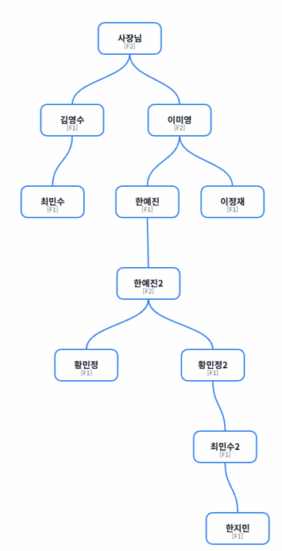
 | 8월 1주 | 8월 2주 | 8월 3주 | 8월 4주 | 8월 5주 | 9월 1주 | 9월 2주 | 9월 3주 | 9월 4주 | 10월 1주 | 10월 2주 | 10월 3주 | 10월 4주 | 10월 5주 | 11월 1주 | 11월 2주 | 11월 3주 | 11월 4주 | 10월 1주 | 10월 2주 | 10월 3주 | 10월 4주
사(2) - 등/승 | 81,000 | 81,000 | 81,000 | 81,000 | 81,000 | 81,000 | 81,000 | 81,000 | 81,000 | 81,000
김(1) - 등 | 24,000 | 24,000 | 24,000 | 24,000 | 24,000 | 24,000 | 24,000 | 24,000 | 24,000 | 24,000
이(1) - 등 | 24,000 | 24,000 | 24,000 | 24,000 | 24,000 | 24,000 | 24,000 | 24,000 | 24,000 | 24,000
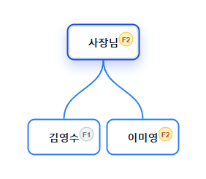
 |  |  |  |  | 사(2)- 추2(1) | 51,700 | 51,700 | 51,700 | 51,700 | 51,700 | 51,700 | 51,700 | 51,700 | 51,700 | 51,700
 |  |  |  |  | 김(1) - 추(1) | 13,700 | 13,700 | 13,700 | 13,700 | 13,700 | 13,700 | 13,700 | 13,700 | 13,700 | 13,700
 |  |  |  |  | 이(1) - 추(1) | 13,700 | 13,700 | 13,700 | 13,700
 |  |  |  |  | 한(1) - 등 | 13,700 | 13,700 | 13,700 | 13,700 | 13,700 | 13,700 | 13,700 | 13,700 | 13,700 | 13,700
 |  |  |  |  | 한2(2) -등승 | 51,700 | 51,700 | 51,700 | 51,700 | 51,700 | 51,700 | 51,700 | 51,700 | 51,700 | 51,700
 |  |  |  |  | 황(1) -등 | 13,700 | 13,700 | 13,700 | 13,700 | 13,700 | 13,700 | 13,700 | 13,700 | 13,700 | 13,700
 |  |  |  |  | 황(1) -등 | 13,700 | 13,700 | 13,700 | 13,700 | 13,700 | 13,700 | 13,700 | 13,700 | 13,700 | 13,700
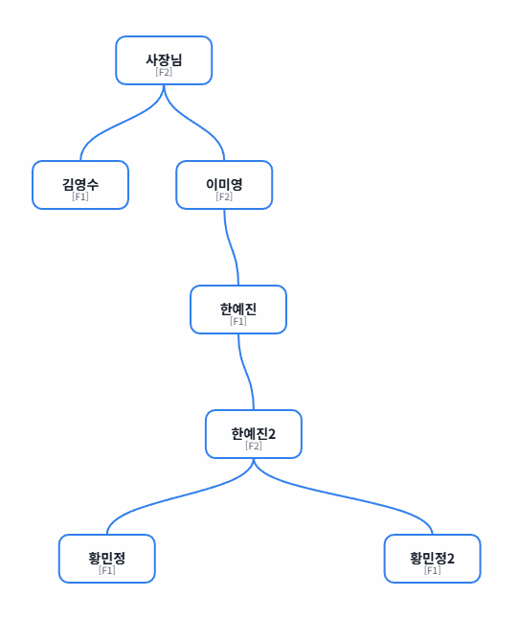
 |  |  |  |  |  |  |  |  | 사1(2)-추2(2) | 34,900 | 34,900 | 34,900 | 34,900 | 34,900 | 34,900 | 34,900 | 34,900 | 34,900 | 34,900
 |  |  |  |  |  |  |  |  | 김(1)-종료
 |  |  |  |  |  |  |  |  | 이(2)-승 | 34,900 | 34,900 | 34,900 | 34,900 | 34,900 | 34,900 | 34,900 | 34,900 | 34,900 | 34,900
 |  |  |  |  |  |  |  |  | 한(1)-추1(1) | 9,600 | 9,600 | 9,600 | 9,600 | 9,600 | 9,600 | 9,600 | 9,600 | 9,600 | 9,600
 |  |  |  |  |  |  |  |  | 한2(2)-추2(1) | 34,900 | 34,900 | 34,900 | 34,900 | 34,900 | 34,900 | 34,900 | 34,900 | 34,900 | 34,900
 |  |  |  |  |  |  |  |  | 황(1)-추1(1) | 9,600 | 9,600 | 9,600 | 9,600 | 9,600 | 9,600 | 9,600 | 9,600 | 9,600 | 9,600
 |  |  |  |  |  |  |  |  | 황2(1)-추1(1) | 9,600 | 9,600 | 9,600 | 9,600 | 9,600 | 9,600 | 9,600 | 9,600 | 9,600 | 9,600
 |  |  |  |  |  |  |  |  | 최(1)-등 | 9,600 | 9,600 | 9,600 | 9,600 | 9,600 | 9,600 | 9,600 | 9,600 | 9,600 | 9,600
 |  |  |  |  |  |  |  |  | 최2(1)-등 | 9,600 | 9,600 | 9,600 | 9,600 | 9,600 | 9,600 | 9,600 | 9,600 | 9,600 | 9,600
 |  |  |  |  |  |  |  |  | 한지(1)-등 | 9,600 | 9,600 | 9,600 | 9,600 | 9,600 | 9,600 | 9,600 | 9,600 | 9,600 | 9,600
 |  |  |  |  |  |  |  |  | 이정(1)-등 | 9,600 | 9,600 | 9,600 | 9,600 | 9,600 | 9,600 | 9,600 | 9,600 | 9,600 | 9,600
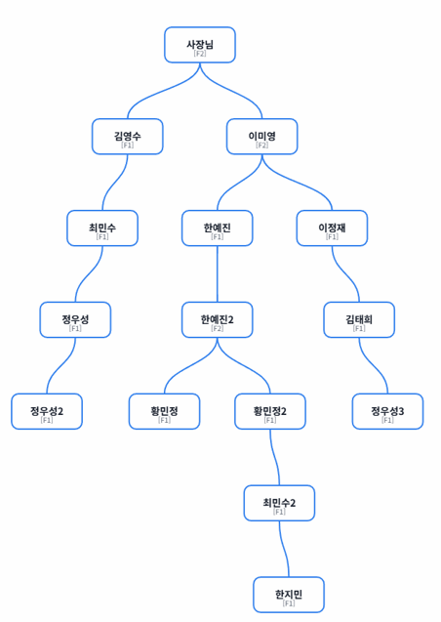
 |  |  |  |  |  |  |  |  |  |  |  |  |  | 사1(2)-종료
 |  |  |  |  |  |  |  |  |  |  |  |  |  | 김(1)-종료
 |  |  |  |  |  |  |  |  |  |  |  |  |  | 이(2)-추2(1) | 47,600 | 47,600 | 47,600 | 47,600 | 47,600 | 47,600 | 47,600 | 47,600 | 47,600 | 47,600
 |  |  |  |  |  |  |  |  |  |  |  |  |  | 한(1)-종료
 |  |  |  |  |  |  |  |  |  |  |  |  |  | 한2(2)-추2(2) | 47,600 | 47,600 | 47,600 | 47,600 | 47,600 | 47,600 | 47,600 | 47,600 | 47,600 | 47,600
 |  |  |  |  |  |  |  |  |  |  |  |  |  | 황(1)-종료
 |  |  |  |  |  |  |  |  |  |  |  |  |  | 황2(1)-종료
 |  |  |  |  |  |  |  |  |  |  |  |  |  | 최(1)-추1(1) | 9,600 | 9,600 | 9,600 | 9,600 | 9,600 | 9,600 | 9,600 | 9,600 | 9,600 | 9,600
 |  |  |  |  |  |  |  |  |  |  |  |  |  | 최2(1)-추1(1) | 9,600 | 9,600 | 9,600 | 9,600 | 9,600 | 9,600 | 9,600 | 9,600 | 9,600 | 9,600
 |  |  |  |  |  |  |  |  |  |  |  |  |  | 한지(1)-추1(1) | 9,600 | 9,600 | 9,600 | 9,600 | 9,600 | 9,600 | 9,600 | 9,600 | 9,600 | 9,600
 |  |  |  |  |  |  |  |  |  |  |  |  |  | 이정(1)-추1(1) | 9,600 | 9,600 | 9,600 | 9,600 | 9,600 | 9,600 | 9,600 | 9,600 | 9,600 | 9,600
 |  |  |  |  |  |  |  |  |  |  |  |  |  | 김태(1)-등 | 9,600 | 9,600 | 9,600 | 9,600 | 9,600 | 9,600 | 9,600 | 9,600 | 9,600 | 9,600
 |  |  |  |  |  |  |  |  |  |  |  |  |  | 정우(1)-등 | 9,600 | 9,600 | 9,600 | 9,600 | 9,600 | 9,600 | 9,600 | 9,600 | 9,600 | 9,600
 |  |  |  |  |  |  |  |  |  |  |  |  |  | 정우2(1)-등 | 9,600 | 9,600 | 9,600 | 9,600 | 9,600 | 9,600 | 9,600 | 9,600 | 9,600 | 9,600
 |  |  |  |  |  |  |  |  |  |  |  |  |  | 정우3(1)-등 | 9,600 | 9,600 | 9,600 | 9,600 | 9,600 | 9,600 | 9,600 | 9,600 | 9,600 | 9,600
 | 129000 | 129000 | 129000 | 129000 | 129000 | 300900 | 300900 | 300900 | 300900 | 459100 | 330100 | 330100 | 330100 | 330100 | 502100 | 343900 | 343900 | 343900 | 343900 | 172000 | 172000 | 172000 | 172000 | 172000

사1(2)-종료 | 81,000 | 81,000 | 81,000 | 81,000 | 81,000 | 132,700 | 132,700 | 132,700 | 132,700 | 167,600 | 86,600 | 86,600 | 86,600 | 86,600 | 86,600 | 34,900 | 34,900 | 34,900 | 34,900 | 0 | 0 | 0 | 0 | 0
김(1)-종료 | 24,000 | 24,000 | 24,000 | 24,000 | 24,000 | 37,700 | 37,700 | 37,700 | 37,700 | 37,700 | 13,700 | 13,700 | 13,700 | 13,700 | 13,700 | 0 | 0 | 0 | 0 | 0 | 0 | 0 | 0 | 0
이(2)-추2(1) | 24,000 | 24,000 | 24,000 | 24,000 | 24,000 | 37,700 | 37,700 | 37,700 | 37,700 | 58,900 | 34,900 | 34,900 | 34,900 | 34,900 | 82,500 | 82,500 | 82,500 | 82,500 | 82,500 | 47,600 | 47,600 | 47,600 | 47,600 | 47,600
한(1)-종료 | 0 | 0 | 0 | 0 | 0 | 13,700 | 13,700 | 13,700 | 13,700 | 23,300 | 23,300 | 23,300 | 23,300 | 23,300 | 23,300 | 9,600 | 9,600 | 9,600 | 9,600 | 0 | 0 | 0 | 0 | 0
한2(2)-추2(2) | 0 | 0 | 0 | 0 | 0 | 51,700 | 51,700 | 51,700 | 51,700 | 86,600 | 86,600 | 86,600 | 86,600 | 86,600 | 134,200 | 82,500 | 82,500 | 82,500 | 82,500 | 47,600 | 47,600 | 47,600 | 47,600 | 47,600
황(1)-종료 | 0 | 0 | 0 | 0 | 0 | 13,700 | 13,700 | 13,700 | 13,700 | 23,300 | 23,300 | 23,300 | 23,300 | 23,300 | 23,300 | 9,600 | 9,600 | 9,600 | 9,600 | 0 | 0 | 0 | 0 | 0
황2(1)-종료 | 0 | 0 | 0 | 0 | 0 | 13,700 | 13,700 | 13,700 | 13,700 | 23,300 | 23,300 | 23,300 | 23,300 | 23,300 | 23,300 | 9,600 | 9,600 | 9,600 | 9,600 | 0 | 0 | 0 | 0 | 0
최(1)-추1(1) | 0 | 0 | 0 | 0 | 0 | 0 | 0 | 0 | 0 | 9,600 | 9,600 | 9,600 | 9,600 | 9,600 | 19,200 | 19,200 | 19,200 | 19,200 | 19,200 | 9,600 | 9,600 | 9,600 | 9,600 | 9,600
최2(1)-추1(1) | 0 | 0 | 0 | 0 | 0 | 0 | 0 | 0 | 0 | 9,600 | 9,600 | 9,600 | 9,600 | 9,600 | 19,200 | 19,200 | 19,200 | 19,200 | 19,200 | 9,600 | 9,600 | 9,600 | 9,600 | 9,600
한지(1)-추1(1) | 0 | 0 | 0 | 0 | 0 | 0 | 0 | 0 | 0 | 9,600 | 9,600 | 9,600 | 9,600 | 9,600 | 19,200 | 19,200 | 19,200 | 19,200 | 19,200 | 9,600 | 9,600 | 9,600 | 9,600 | 9,600
이정(1)-추1(1) | 0 | 0 | 0 | 0 | 0 | 0 | 0 | 0 | 0 | 9,600 | 9,600 | 9,600 | 9,600 | 9,600 | 19,200 | 19,200 | 19,200 | 19,200 | 19,200 | 9,600 | 9,600 | 9,600 | 9,600 | 9,600
김태(1)-등 | 0 | 0 | 0 | 0 | 0 | 0 | 0 | 0 | 0 | 0 | 0 | 0 | 0 | 0 | 9,600 | 9,600 | 9,600 | 9,600 | 9,600 | 9,600 | 9,600 | 9,600 | 9,600 | 9,600
정우(1)-등 | 0 | 0 | 0 | 0 | 0 | 0 | 0 | 0 | 0 | 0 | 0 | 0 | 0 | 0 | 9,600 | 9,600 | 9,600 | 9,600 | 9,600 | 9,600 | 9,600 | 9,600 | 9,600 | 9,600
정우2(1)-등 | 0 | 0 | 0 | 0 | 0 | 0 | 0 | 0 | 0 | 0 | 0 | 0 | 0 | 0 | 9,600 | 9,600 | 9,600 | 9,600 | 9,600 | 9,600 | 9,600 | 9,600 | 9,600 | 9,600
정우3(1)-등 | 0 | 0 | 0 | 0 | 0 | 0 | 0 | 0 | 0 | 0 | 0 | 0 | 0 | 0 | 9,600 | 9,600 | 9,600 | 9,600 | 9,600 | 9,600 | 9,600 | 9,600 | 9,600 | 9,600
 | 129,000 | 129,000 | 129,000 | 129,000 | 129,000 | 300,900 | 300,900 | 300,900 | 300,900 | 459,100 | 330,100 | 330,100 | 330,100 | 330,100 | 502,100 | 343,900 | 343,900 | 343,900 | 343,900 | 172,000 | 172,000 | 172,000 | 172,000 | 172,000

매출 총액 | 배율 | 배당금액 | 인원 | 인원 | 분배1 | 1인분배 | 1인1회
4,000,000 | 0.24 | 960,000 | 8 | 10 | 96,000 | 96,000 | 9,600
 | 0.19 | 760,000 | 2 | 2 | 380,000 | 476,000 | 47,600
 | 0.14 | 560,000 | 0 | 0 | #DIV/0! | #DIV/0! | #DIV/0!
 | 0.09 | 360,000 | 0 | 0 | #DIV/0! | #DIV/0! | #DIV/0!

7~10월계산
8월 1주 | 8월 2주 | 8월 3주 | 8월 4주 | 8월 5주 | 9월 1주 | 9월 2주 | 9월 3주 | 9월 4주 | 10월 1주 | 10월 2주 | 10월 3주 | 10월 4주 | 10월 5주 | 11월 1주 | 11월 2주 | 11월 3주 | 11월 4주 | 12월 1주 | 12월 2주 | 12월 3주 | 12월 4주 | 1월 1주 | 1월 2주 | 1월 3주 | 1월 4주 | 1월 5주

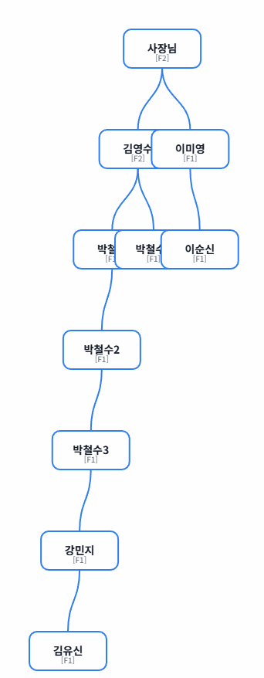
 |  |  |  |  |  | 매출 총액 | 등급 | 배율 | 배당금액 | 인원 | 인원 | 분배1 | 1인분배 | 1인1회
 |  |  |  |  |  | 10,000,000 | F1 | 0.24 | 2,400,000 | 8 | 10 | 240,000 | 240,000 | 24,000
 |  |  |  |  |  |  | F2 | 0.19 | 1,900,000 | 2 | 2 | 950,000 | 1,190,000 | 119,000
 |  |  |  |  |  |  |  | 0.43 | 4,300,000

 |  |  |  |  |  | - 승급자: 2명
 |  |  |  |  |  | → 사장님(F1→F2), 김영수(F1→F2)
 |  |  |  |  |  | - 미승급 등록자: 8명
 |  |  |  |  |  | → 이미영(F1), 박철수(F1), 박철수2(F1), 박철수3(F1), 박철수4(F1), 강민지(F1), 이순신(F1), 김유신(F1)
 |  |  |  |  |  | - 추가지급 대상자: 0명
 |  |  |  |  |  | - 등급별 지급 대상 인원:
 |  |  |  |  |  | → F1: 8명 × 240,000원/회
 |  |  |  |  |  | → F2: 2명 × 1,190,000원/회
 |  |  |  |  |  |  |  |  |  | 1 | 2 | 3 | 4 | 5 | 6 | 7 | 8 | 9 | 10 | 11
 |  |  |  |  |  | 이름 | 등급 | 등록 | 지급시작일 | 8월 1주 | 8월 2주 | 8월 3주 | 8월 4주 | 8월 5주 | 9월 1주 | 9월 2주 | 9월 3주 | 9월 4주 | 10월 1주 | 10월 2주
 |  |  |  |  |  | 사장님 | 2 | 2025-07-01 | 2025-08-01 | 119000 | 119000 | 119000 | 119000 | 119000 | 119000 | 119000 | 119000 | 119000 | 119000
 |  |  |  |  |  | 김영수 | 2 | 2025-07-01 | 2025-08-01 | 119000 | 119000 | 119000 | 119000 | 119000 | 119000 | 119000 | 119000 | 119000 | 119000
 |  |  |  |  |  | 이미영 | 1 | 2025-07-01 | 2025-08-01 | 24,000 | 24,000 | 24,000 | 24,000 | 24,000 | 24,000 | 24,000 | 24,000 | 24,000 | 24,000
 |  |  |  |  |  | 박철수 | 1 | 2025-07-01 | 2025-08-01 | 24,000 | 24,000 | 24,000 | 24,000 | 24,000 | 24,000 | 24,000 | 24,000 | 24,000 | 24,000
 |  |  |  |  |  | 박철수2 | 1 | 2025-07-01 | 2025-08-01 | 24,000 | 24,000 | 24,000 | 24,000 | 24,000 | 24,000 | 24,000 | 24,000 | 24,000 | 24,000
 |  |  |  |  |  | 박철수3 | 1 | 2025-07-01 | 2025-08-01 | 24,000 | 24,000 | 24,000 | 24,000 | 24,000 | 24,000 | 24,000 | 24,000 | 24,000 | 24,000
 |  |  |  |  |  | 박철수4 | 1 | 2025-07-02 | 2025-08-08 |  | 24,000 | 24,000 | 24,000 | 24,000 | 24,000 | 24,000 | 24,000 | 24,000 | 24,000 | 24,000
 |  |  |  |  |  | 강민지 | 1 | 2025-07-02 | 2025-08-08 |  | 24,000 | 24,000 | 24,000 | 24,000 | 24,000 | 24,000 | 24,000 | 24,000 | 24,000 | 24,000
 |  |  |  |  |  | 이순신 | 1 | 2025-07-02 | 2025-08-08 |  | 24,000 | 24,000 | 24,000 | 24,000 | 24,000 | 24,000 | 24,000 | 24,000 | 24,000 | 24,000
 |  |  |  |  |  | 김유신 | 1 | 2025-07-03 | 2025-08-08 |  | 24,000 | 24,000 | 24,000 | 24,000 | 24,000 | 24,000 | 24,000 | 24,000 | 24,000 | 24,000

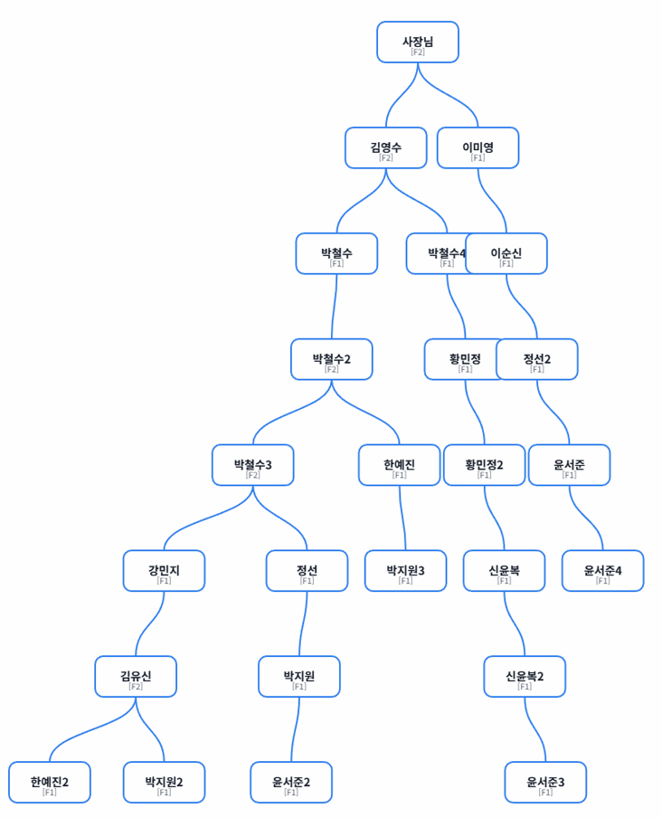
 |  |  |  |  |  | 매출 총액 | 등급 | 배율 | 배당금액 | 인원 | 인원 | 분배1 | 1인분배 | 1인1회
 |  |  |  |  |  | 15,000,000 | F1 | 0.24 | 3,600,000 | 20 | 25 | 144,000 | 144,000 | 14,400
 |  |  |  |  |  |  | F2 | 0.19 | 2,850,000 | 5 | 5 | 570,000 | 714,000 | 71,400
 |  |  |  |  |  |  |  | 0.43 | 6,450,000

 |  |  |  |  |  | - 승급자: 3명
 |  |  |  |  |  | → 김유신(F1→F2), 박철수3(F1→F2), 박철수2(F1→F2)
 |  |  |  |  |  | - 미승급 등록자: 15명
 |  |  |  |  |  | → 한예진(F1), 한예진2(F1), 황민정(F1), 황민정2(F1), 신윤복(F1), 신윤복2(F1), 정선(F1), 정선2(F1), 박지원(F1), 박지원2(F1), 박지원3(F1), 윤서준(F1), 윤서준2(F1), 윤서준3(F1), 윤서준4(F1)
 |  |  |  |  |  | - 추가지급 대상자: 7명
 |  |  |  |  |  | → 이미영(F1,1차), 박철수(F1,1차), 박철수4(F1,1차), 강민지(F1,1차), 이순신(F1,1차), 사장님(F2,1차), 김영수(F2,1차)
 |  |  |  |  |  | - 등급별 지급 대상 인원:
 |  |  |  |  |  | → F1: 20명 × 144,000원/회
 |  |  |  |  |  | → F2: 5명 × 714,000원/회

 |  |  |  |  |  |  |  |  |  | 1 | 2 | 3 | 4 | 5 | 6 | 7 | 8 | 9 | 10 | 11
 |  |  |  |  |  | 이름 | 등급 | 등록 | 지급시작일 | 9월 1주 | 9월 2주 | 9월 3주 | 9월 4주 | 10월 1주 | 10월 2주 | 10월 3주 | 10월 4주 | 10월 5주 | 11월 1주 | 11월 2주
 |  |  |  |  |  | 사장님 | 2,추1 | 2025-07-01 | 2025-08-01 | 71400 | 71400 | 71400 | 71400
 |  |  |  |  |  | 김영수 | 2,추1 | 2025-07-01 | 2025-08-01 | 71400 | 71400 | 71400 | 71400
 |  |  |  |  |  | 이미영 | 1,추1 | 2025-07-01 | 2025-08-01 | 14400 | 14400 | 14400 | 14400 | 14400 | 14400 | 14400 | 14400 | 14400 | 14400 | 14400
 |  |  |  |  |  | 박철수 | 1,추1 | 2025-07-01 | 2025-08-01 | 14400 | 14400 | 14400 | 14400 | 14400 | 14400 | 14400 | 14400 | 14400 | 14400 | 14400
 |  |  |  |  |  | 박철수2 | 2,승 | 2025-07-01 | 2025-08-01 | 71400 | 71400 | 71400 | 71400 | 71400 | 71400 | 71400 | 71400 | 71400 | 71400 | 71400
 |  |  |  |  |  | 박철수3 | 2,승 | 2025-07-01 | 2025-08-01 | 71400 | 71400 | 71400 | 71400 | 71400 | 71400 | 71400 | 71400 | 71400 | 71400 | 71400
 |  |  |  |  |  | 박철수4 | 1,추1 | 2025-07-02 | 2025-08-08 | 14400 | 14400 | 14400 | 14400
 |  |  |  |  |  | 강민지 | 1,추1 | 2025-07-02 | 2025-08-08 | 14400 | 14400 | 14400 | 14400
 |  |  |  |  |  | 이순신 | 1,추1 | 2025-07-02 | 2025-08-08 | 14400 | 14400 | 14400 | 14400 | 14400 | 14400 | 14400 | 14400 | 14400
 |  |  |  |  |  | 김유신 | 2,승 | 2025-07-03 | 2025-08-08 | 71400 | 71400 | 71400 | 71400 | 71400 | 71400 | 71400 | 71400 | 71400 | 71400 | 71400
 |  |  |  |  |  | 한예진 | 1 | 2025-08-01 | 2025-09-05 | 14400 | 14400 | 14400 | 14400 | 14400 | 14400 | 14400 | 14400 | 14400 | 14400 | 14400
 |  |  |  |  |  | 한예진2 | 1 | 2025-08-01 | 2025-09-05 | 14400 | 14400 | 14400 | 14400 | 14400 | 14400 | 14400 | 14400 | 14400 | 14400 | 14400
 |  |  |  |  |  | 황민정 | 1 | 2025-08-01 | 2025-09-05 | 14400 | 14400 | 14400 | 14400 | 14400 | 14400 | 14400 | 14400 | 14400 | 14400 | 14400
 |  |  |  |  |  | 황민정2 | 1 | 2025-08-02 | 2025-09-05 | 14400 | 14400 | 14400 | 14400 | 14400 | 14400 | 14400 | 14400 | 14400 | 14400 | 14400
 |  |  |  |  |  | 신윤복 | 1 | 2025-08-02 | 2025-09-05 | 14400 | 14400 | 14400 | 14400 | 14400 | 14400 | 14400 | 14400 | 14400 | 14400 | 14400
 |  |  |  |  |  | 신윤복2 | 1 | 2025-08-02 | 2025-09-05 | 14400 | 14400 | 14400 | 14400 | 14400 | 14400 | 14400 | 14400 | 14400 | 14400 | 14400
 |  |  |  |  |  | 정선 | 1 | 2025-08-03 | 2025-09-05 | 14400 | 14400 | 14400 | 14400 | 14400 | 14400 | 14400 | 14400 | 14400 | 14400 | 14400
 |  |  |  |  |  | 정선2 | 1 | 2025-08-03 | 2025-09-05 | 14400 | 14400 | 14400 | 14400 | 14400 | 14400 | 14400 | 14400 | 14400 | 14400 | 14400
 |  |  |  |  |  | 박지원 | 1 | 2025-08-03 | 2025-09-05 | 14400 | 14400 | 14400 | 14400 | 14400 | 14400 | 14400 | 14400 | 14400 | 14400 | 14400
 |  |  |  |  |  | 박지원2 | 1 | 2025-08-04 | 2025-09-05 | 14400 | 14400 | 14400 | 14400 | 14400 | 14400 | 14400 | 14400 | 14400 | 14400 | 14400
 |  |  |  |  |  | 박지원3 | 1 | 2025-08-04 | 2025-09-05 | 14400 | 14400 | 14400 | 14400 | 14400 | 14400 | 14400 | 14400 | 14400 | 14400 | 14400
 |  |  |  |  |  | 윤서준 | 1 | 2025-08-04 | 2025-09-05 | 14400 | 14400 | 14400 | 14400 | 14400 | 14400 | 14400 | 14400 | 14400 | 14400 | 14400
 |  |  |  |  |  | 윤서준2 | 1 | 2025-08-05 | 2025-09-05 | 14400 | 14400 | 14400 | 14400 | 14400 | 14400 | 14400 | 14400 | 14400 | 14400 | 14400
 |  |  |  |  |  | 윤서준3 | 1 | 2025-08-05 | 2025-09-05 | 14400 | 14400 | 14400 | 14400 | 14400 | 14400 | 14400 | 14400 | 14400 | 14400 | 14400
 |  |  |  |  |  | 윤서준4 | 1 | 2025-08-05 | 2025-09-05 | 14400 | 14400 | 14400 | 14400 | 14400 | 14400 | 14400 | 14400 | 14400 | 14400 | 14400

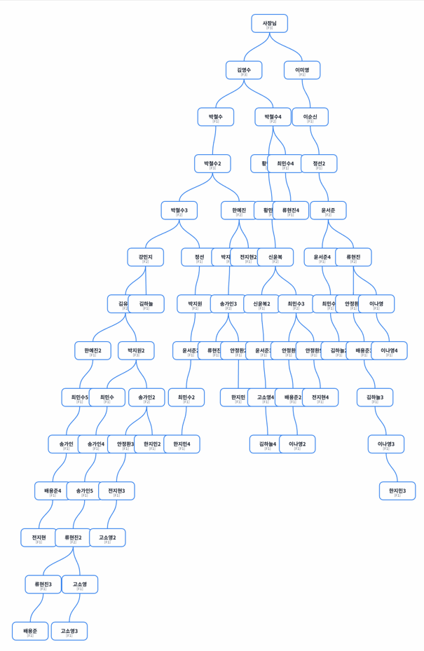

 |  |  |  |  |  | 매출 총액 | 등급 | 배율 | 배당금액 | 인원 | 인원 | 분배1 | 1인분배 | 1인1회
 |  |  |  |  |  | 45,000,000 | F1 | 0.24 | 10,800,000 | 51 | 63 | 171,429 | 171,429 | 17,143
 |  |  |  |  |  |  | F2 | 0.19 | 8,550,000 | 12 | 16 | 534,375 | 705,804 | 70,580
 |  |  |  |  |  |  | F3 | 0.14 | 6,300,000 | 4 | 4 | 1,575,000 | 2,280,804 | 228,080

 |  |  |  |  |  | - 승급자: 14명
 |  |  |  |  |  | → 류현진2(F1→F2), 송가인2(F1→F2), 박지원2(F1→F3), 송가인3(F1→F2), 최민수3(F1→F2), 강민지(F1→F2), 신윤복(F1→F2), 류현진(F1→F2), 한예진(F1→F2), 윤서준(F1→F2), 박철수2(F2→F3), 박철수4(F1→F2), 김영수(F2→F3), 사장님(F2→F3)
 |  |  |  |  |  | - 미승급 등록자: 40명
 |  |  |  |  |  | → 최민수(F1), 최민수2(F1), 최민수4(F1), 최민수5(F1), 최민수6(F1), 송가인(F1), 송가인4(F1), 송가인5(F1), 류현진3(F1), 류현진4(F1), 류현진5(F1), 안정환(F1), 안정환2(F1), 안정환3(F1), 안정환4(F1), 안정환5(F1), 배용준(F1), 배용준2(F1), 배용준3(F1), 배용준4(F1), 전지현(F1), 전지현2(F1), 전지현3(F1), 전지현4(F1), 고소영(F1), 고소영2(F1), 고소영3(F1), 고소영4(F1), 김하늘(F1), 김하늘2(F1), 김하늘3(F1), 김하늘4(F1), 이나영(F1), 이나영2(F1), 이나영3(F1), 이나영4(F1), 한지민(F1), 한지민2(F1), 한지민3(F1), 한지민4(F1)
 |  |  |  |  |  | - 추가지급 대상자: 13명
 |  |  |  |  |  | → 한예진2(F1,1차), 황민정(F1,1차), 황민정2(F1,1차), 신윤복2(F1,1차), 정선(F1,1차), 정선2(F1,1차), 박지원(F1,1차), 박지원3(F1,1차), 윤서준2(F1,1차), 윤서준3(F1,1차), 윤서준4(F1,1차), 김유신(F2,1차), 박철수3(F2,1차)
 |  |  |  |  |  | - 등급별 지급 대상 인원:
 |  |  |  |  |  | → F1: 51명 × 171,428.571원/회
 |  |  |  |  |  | → F2: 12명 × 705,803.571원/회
 |  |  |  |  |  | → F3: 4명 × 2,280,803.571원/회

 |  |  |  |  |  |  |  |  |  | 1 | 2 | 3 | 4 | 5 | 6 | 7 | 8 | 9 | 10 | 11 | 12
 |  |  |  |  |  | 이름 | 등급 | 등록 | 지급시작일 | 10월 1주 | 10월 2주 | 10월 3주 | 10월 4주 | 10월 5주 | 11월 1주 | 11월 2주 | 11월 3주 | 11월 4주 | 12월 1주 | 12월 2주 | 12월 3주
 |  |  |  |  |  | 사장님 | 3,승 | 2025-07-01 | 2025-08-01 | 228000 | 228000 | 228000 | 228000 | 228000 | 228000 | 228000 | 228000 | 228000 | 228000
 |  |  |  |  |  | 김영수 | 3,승 | 2025-07-01 | 2025-08-01 | 228000 | 228000 | 228000 | 228000 | 228000 | 228000 | 228000 | 228000 | 228000 | 228000
 |  |  |  |  |  | 이미영 | 1, 종료 | 2025-07-01 | 2025-08-01
 |  |  |  |  |  | 박철수 | 1, 종료 | 2025-07-01 | 2025-08-01
 |  |  |  |  |  | 박철수2 | 3,승 | 2025-07-01 | 2025-08-01 | 228000 | 228000 | 228000 | 228000 | 228000 | 228000 | 228000 | 228000 | 228000 | 228000
 |  |  |  |  |  | 박철수3 | 2,추1 | 2025-07-01 | 2025-08-01 | 70,500 | 70,500 | 70,500 | 70,500 | 70,500
 |  |  |  |  |  | 박철수4 | 2,승 | 2025-07-02 | 2025-08-08 | 70,500 | 70,500 | 70,500 | 70,500 | 70,500 | 70,500 | 70,500 | 70,500 | 70,500 | 70,500
 |  |  |  |  |  | 강민지 | 2,승 | 2025-07-02 | 2025-08-08 | 70,500 | 70,500 | 70,500 | 70,500 | 70,500 | 70,500 | 70,500 | 70,500 | 70,500 | 70,500
 |  |  |  |  |  | 이순신 | 1, 종료 | 2025-07-02 | 2025-08-08
 |  |  |  |  |  | 김유신 | 2,추1 | 2025-07-03 | 2025-08-08 | 70,500 | 70,500 | 70,500 | 70,500 | 70,500
 |  |  |  |  |  | 한예진 | 2,승 | 2025-08-01 | 2025-09-05 | 70,500 | 70,500 | 70,500 | 70,500 | 70,500 | 70,500 | 70,500 | 70,500 | 70,500 | 70,500
 |  |  |  |  |  | 한예진2 | 1,추1 | 2025-08-01 | 2025-09-05 | 17100 | 17100 | 17100 | 17100 | 17100 | 17100 | 17100 | 17100 | 17100 | 17100
 |  |  |  |  |  | 황민정 | 1,추1 | 2025-08-01 | 2025-09-05 | 17100 | 17100 | 17100 | 17100 | 17100 | 17100 | 17100 | 17100 | 17100 | 17100
 |  |  |  |  |  | 황민정2 | 1,추1 | 2025-08-02 | 2025-09-05 | 17100 | 17100 | 17100 | 17100 | 17100 | 17100 | 17100 | 17100 | 17100 | 17100
 |  |  |  |  |  | 신윤복 | 2,승 | 2025-08-02 | 2025-09-05 | 70,500 | 70,500 | 70,500 | 70,500 | 70,500 | 70,500 | 70,500 | 70,500 | 70,500 | 70,500
 |  |  |  |  |  | 신윤복2 | 1,추1 | 2025-08-02 | 2025-09-05 | 17100 | 17100 | 17100 | 17100 | 17100 | 17100 | 17100 | 17100 | 17100 | 17100
 |  |  |  |  |  | 정선 | 1,추1 | 2025-08-03 | 2025-09-05 | 17100 | 17100 | 17100 | 17100 | 17100 | 17100 | 17100 | 17100 | 17100 | 17100
 |  |  |  |  |  | 정선2 | 1,추1 | 2025-08-03 | 2025-09-05 | 17100 | 17100 | 17100 | 17100 | 17100 | 17100 | 17100 | 17100 | 17100 | 17100
 |  |  |  |  |  | 박지원 | 1,추1 | 2025-08-03 | 2025-09-05 | 17100 | 17100 | 17100 | 17100 | 17100 | 17100 | 17100 | 17100 | 17100 | 17100
 |  |  |  |  |  | 박지원2 | 3,승 | 2025-08-04 | 2025-09-05 | 228000 | 228000 | 228000 | 228000 | 228000 | 228000 | 228000 | 228000 | 228000 | 228000
 |  |  |  |  |  | 박지원3 | 1,추1 | 2025-08-04 | 2025-09-05 | 17100 | 17100 | 17100 | 17100 | 17100 | 17100 | 17100 | 17100 | 17100 | 17100
 |  |  |  |  |  | 윤서준 | 2,승 | 2025-08-04 | 2025-09-05 | 70,500 | 70,500 | 70,500 | 70,500 | 70,500 | 70,500 | 70,500 | 70,500 | 70,500 | 70,500
 |  |  |  |  |  | 윤서준2 | 1,추1 | 2025-08-05 | 2025-09-05 | 17100 | 17100 | 17100 | 17100 | 17100
 |  |  |  |  |  | 윤서준3 | 1,추1 | 2025-08-05 | 2025-09-05 | 17100 | 17100 | 17100 | 17100 | 17100 | 17100 | 17100 | 17100 | 17100 | 17100
 |  |  |  |  |  | 윤서준4 | 1,추1 | 2025-08-05 | 2025-09-05 | 17100 | 17100 | 17100 | 17100 | 17100
 |  |  |  |  |  | 최민수 | 1 | 2025-09-01 | 2025-10-03 | 17100 | 17100 | 17100 | 17100 | 17100 | 17100 | 17100 | 17100 | 17100 | 17100
 |  |  |  |  |  | 최민수2 | 1 | 2025-09-01 | 2025-10-03 | 17100 | 17100 | 17100 | 17100 | 17100 | 17100 | 17100 | 17100 | 17100 | 17100
 |  |  |  |  |  | 최민수3 | 2,승 | 2025-09-01 | 2025-10-03 | 70,500 | 70,500 | 70,500 | 70,500 | 70,500 | 70,500 | 70,500 | 70,500 | 70,500 | 70,500
 |  |  |  |  |  | 최민수4 | 1 | 2025-09-02 | 2025-10-03 | 17100 | 17100 | 17100 | 17100 | 17100 | 17100 | 17100 | 17100 | 17100 | 17100
 |  |  |  |  |  | 최민수5 | 1 | 2025-09-02 | 2025-10-03 | 17100 | 17100 | 17100 | 17100 | 17100 | 17100 | 17100 | 17100 | 17100 | 17100
 |  |  |  |  |  | 최민수6 | 1 | 2025-09-02 | 2025-10-03 | 17100 | 17100 | 17100 | 17100 | 17100 | 17100 | 17100 | 17100 | 17100 | 17100
 |  |  |  |  |  | 송가인 | 1 | 2025-09-03 | 2025-10-03 | 17100 | 17100 | 17100 | 17100 | 17100 | 17100 | 17100 | 17100 | 17100 | 17100
 |  |  |  |  |  | 송가인2 | 2,승 | 2025-09-03 | 2025-10-03 | 70,500 | 70,500 | 70,500 | 70,500 | 70,500 | 70,500 | 70,500 | 70,500 | 70,500 | 70,500
 |  |  |  |  |  | 송가인3 | 2,승 | 2025-09-03 | 2025-10-03 | 70,500 | 70,500 | 70,500 | 70,500 | 70,500 | 70,500 | 70,500 | 70,500 | 70,500 | 70,500
 |  |  |  |  |  | 송가인4 | 1 | 2025-09-04 | 2025-10-10 |  | 17100 | 17100 | 17100 | 17100 | 17100 | 17100 | 17100 | 17100 | 17100 | 17100
 |  |  |  |  |  | 송가인5 | 1 | 2025-09-04 | 2025-10-10 |  | 17100 | 17100 | 17100 | 17100 | 17100 | 17100 | 17100 | 17100 | 17100 | 17100
 |  |  |  |  |  | 류현진 | 2,승 | 2025-09-04 | 2025-10-10 |  | 70,500 | 70,500 | 70,500 | 70,500 | 70,500 | 70,500 | 70,500 | 70,500 | 70,500 | 70,500
 |  |  |  |  |  | 류현진2 | 2,승 | 2025-09-05 | 2025-10-10 |  | 70,500 | 70,500 | 70,500 | 70,500 | 70,500 | 70,500 | 70,500 | 70,500 | 70,500 | 70,500
 |  |  |  |  |  | 류현진3 | 1 | 2025-09-05 | 2025-10-10 |  | 17100 | 17100 | 17100 | 17100 | 17100 | 17100 | 17100 | 17100 | 17100 | 17100
 |  |  |  |  |  | 류현진4 | 1 | 2025-09-05 | 2025-10-10 |  | 17100 | 17100 | 17100 | 17100 | 17100 | 17100 | 17100 | 17100 | 17100 | 17100
 |  |  |  |  |  | 류현진5 | 1 | 2025-09-06 | 2025-10-10 |  | 17100 | 17100 | 17100 | 17100 | 17100 | 17100 | 17100 | 17100 | 17100 | 17100
 |  |  |  |  |  | 안정환 | 1 | 2025-09-06 | 2025-10-10 |  | 17100 | 17100 | 17100 | 17100 | 17100 | 17100 | 17100 | 17100 | 17100 | 17100
 |  |  |  |  |  | 안정환2 | 1 | 2025-09-06 | 2025-10-10 |  | 17100 | 17100 | 17100 | 17100 | 17100 | 17100 | 17100 | 17100 | 17100 | 17100
 |  |  |  |  |  | 안정환3 | 1 | 2025-09-07 | 2025-10-10 |  | 17100 | 17100 | 17100 | 17100 | 17100 | 17100 | 17100 | 17100 | 17100 | 17100
 |  |  |  |  |  | 안정환4 | 1 | 2025-09-07 | 2025-10-10 |  | 17100 | 17100 | 17100 | 17100 | 17100 | 17100 | 17100 | 17100 | 17100 | 17100
 |  |  |  |  |  | 안정환5 | 1 | 2025-09-07 | 2025-10-10 |  | 17100 | 17100 | 17100 | 17100 | 17100 | 17100 | 17100 | 17100 | 17100 | 17100
 |  |  |  |  |  | 배용준 | 1 | 2025-09-08 | 2025-10-10 |  | 17100 | 17100 | 17100 | 17100 | 17100 | 17100 | 17100 | 17100 | 17100 | 17100
 |  |  |  |  |  | 배용준2 | 1 | 2025-09-08 | 2025-10-10 |  | 17100 | 17100 | 17100 | 17100 | 17100 | 17100 | 17100 | 17100 | 17100 | 17100
 |  |  |  |  |  | 배용준3 | 1 | 2025-09-08 | 2025-10-10 |  | 17100 | 17100 | 17100 | 17100 | 17100 | 17100 | 17100 | 17100 | 17100 | 17100
 |  |  |  |  |  | 배용준4 | 1 | 2025-09-09 | 2025-10-10 |  | 17100 | 17100 | 17100 | 17100 | 17100 | 17100 | 17100 | 17100 | 17100 | 17100
 |  |  |  |  |  | 전지현 | 1 | 2025-09-09 | 2025-10-10 |  | 17100 | 17100 | 17100 | 17100 | 17100 | 17100 | 17100 | 17100 | 17100 | 17100
 |  |  |  |  |  | 전지현2 | 1 | 2025-09-09 | 2025-10-10 |  | 17100 | 17100 | 17100 | 17100 | 17100 | 17100 | 17100 | 17100 | 17100 | 17100
 |  |  |  |  |  | 전지현3 | 1 | 2025-09-10 | 2025-10-10 |  | 17100 | 17100 | 17100 | 17100 | 17100 | 17100 | 17100 | 17100 | 17100 | 17100
 |  |  |  |  |  | 전지현4 | 1 | 2025-09-10 | 2025-10-10 |  | 17100 | 17100 | 17100 | 17100 | 17100 | 17100 | 17100 | 17100 | 17100 | 17100
 |  |  |  |  |  | 고소영 | 1 | 2025-09-10 | 2025-10-10 |  | 17100 | 17100 | 17100 | 17100 | 17100 | 17100 | 17100 | 17100 | 17100 | 17100
 |  |  |  |  |  | 고소영2 | 1 | 2025-09-11 | 2025-10-17 |  |  | 17100 | 17100 | 17100 | 17100 | 17100 | 17100 | 17100 | 17100 | 17100 | 17100
 |  |  |  |  |  | 고소영3 | 1 | 2025-09-11 | 2025-10-17 |  |  | 17100 | 17100 | 17100 | 17100 | 17100 | 17100 | 17100 | 17100 | 17100 | 17100
 |  |  |  |  |  | 고소영4 | 1 | 2025-09-11 | 2025-10-17 |  |  | 17100 | 17100 | 17100 | 17100 | 17100 | 17100 | 17100 | 17100 | 17100 | 17100
 |  |  |  |  |  | 김하늘 | 1 | 2025-09-12 | 2025-10-17 |  |  | 17100 | 17100 | 17100 | 17100 | 17100 | 17100 | 17100 | 17100 | 17100 | 17100
 |  |  |  |  |  | 김하늘2 | 1 | 2025-09-12 | 2025-10-17 |  |  | 17100 | 17100 | 17100 | 17100 | 17100 | 17100 | 17100 | 17100 | 17100 | 17100
 |  |  |  |  |  | 김하늘3 | 1 | 2025-09-12 | 2025-10-17 |  |  | 17100 | 17100 | 17100 | 17100 | 17100 | 17100 | 17100 | 17100 | 17100 | 17100
 |  |  |  |  |  | 김하늘4 | 1 | 2025-09-13 | 2025-10-17 |  |  | 17100 | 17100 | 17100 | 17100 | 17100 | 17100 | 17100 | 17100 | 17100 | 17100
 |  |  |  |  |  | 이나영 | 1 | 2025-09-13 | 2025-10-17 |  |  | 17100 | 17100 | 17100 | 17100 | 17100 | 17100 | 17100 | 17100 | 17100 | 17100
 |  |  |  |  |  | 이나영2 | 1 | 2025-09-13 | 2025-10-17 |  |  | 17100 | 17100 | 17100 | 17100 | 17100 | 17100 | 17100 | 17100 | 17100 | 17100
 |  |  |  |  |  | 이나영3 | 1 | 2025-09-14 | 2025-10-17 |  |  | 17100 | 17100 | 17100 | 17100 | 17100 | 17100 | 17100 | 17100 | 17100 | 17100
 |  |  |  |  |  | 이나영4 | 1 | 2025-09-14 | 2025-10-17 |  |  | 17100 | 17100 | 17100 | 17100 | 17100 | 17100 | 17100 | 17100 | 17100 | 17100
 |  |  |  |  |  | 한지민 | 1 | 2025-09-14 | 2025-10-17 |  |  | 17100 | 17100 | 17100 | 17100 | 17100 | 17100 | 17100 | 17100 | 17100 | 17100
 |  |  |  |  |  | 한지민2 | 1 | 2025-09-15 | 2025-10-17 |  |  | 17100 | 17100 | 17100 | 17100 | 17100 | 17100 | 17100 | 17100 | 17100 | 17100
 |  |  |  |  |  | 한지민3 | 1 | 2025-09-15 | 2025-10-17 |  |  | 17100 | 17100 | 17100 | 17100 | 17100 | 17100 | 17100 | 17100 | 17100 | 17100
 |  |  |  |  |  | 한지민4 | 1 | 2025-09-15 | 2025-10-17 |  |  | 17100 | 17100 | 17100 | 17100 | 17100 | 17100 | 17100 | 17100 | 17100 | 17100

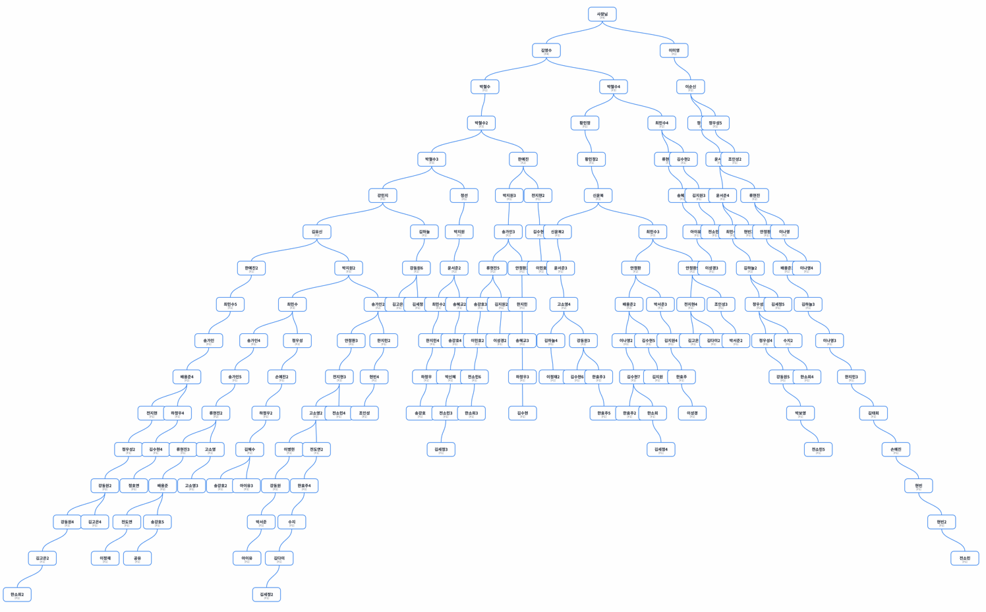
 |  |  |  |  |  | 매출 총액 | 등급 | 배율 | 배당금액 | 인원 | 인원 | 분배1 | 1인분배 | 1인1회
 |  |  |  |  |  | 93,000,000 | F1 | 0.24 | 22,320,000 | 114 | 140 | 159,429 | 159,429 | 15,943
 |  |  |  |  |  |  | F2 | 0.19 | 17,670,000 | 26 | 34 | 519,706 | 679,134 | 67,913
 |  |  |  |  |  |  | F3 | 0.14 | 13,020,000 | 8 | 10 | 1,302,000 | 1,981,134 | 198,113
 |  |  |  |  |  |  | F4 | 0.09 | 8,370,000 | 2 | 2 | 4,185,000 | 6,166,134 | 616,613

 |  |  |  |  |  | - 승급자: 31명
 |  |  |  |  |  | → 강동원2(F1→F2), 배용준(F1→F2), 김혜수(F1→F2), 고소영2(F1→F2), 배용준4(F1→F2), 전지현3(F1→F2), 김수현7(F1→F2), 강동원3(F1→F2), 최민수(F1→F3), 고소영4(F1→F2), 배용준2(F1→F2), 전지현4(F1→F2), 정우성3(F1→F2), 강동원6(F1→F2), 윤서준2(F1→F2), 류현진5(F1→F2), 안정환(F1→F2), 안정환5(F1→F2), 김하늘2(F1→F2), 김유신(F2→F3), 최민수3(F2→F3), 강민지(F2→F3), 신윤복(F2→F3), 윤서준4(F1→F2), 박철수3(F2→F3), 윤서준(F2→F3), 최민수4(F1→F2), 박철수4(F2→F3), 이순신(F1→F2), 김영수(F3→F4), 사장님(F3→F4)
 |  |  |  |  |  | - 미승급 등록자: 87명
 |  |  |  |  |  | → 김태희(F1), 정우성(F1), 정우성2(F1), 정우성4(F1), 정우성5(F1), 손예진(F1), 손예진2(F1), 현빈(F1), 현빈2(F1), 현빈3(F1), 현빈4(F1), 이병헌(F1), 송혜교(F1), 송혜교2(F1), 송혜교3(F1), 강동원(F1), 강동원4(F1), 강동원5(F1), 전도연(F1), 전도연2(F1), 하정우(F1), 하정우2(F1), 하정우3(F1), 하정우4(F1), 조인성(F1), 조인성2(F1), 조인성3(F1), 송강호(F1), 송강호2(F1), 송강호3(F1), 송강호4(F1), 송강호5(F1), 이정재(F1), 이정재2(F1), 공유(F1), 김수현(F1), 김수현2(F1), 김수현3(F1), 김수현4(F1), 김수현5(F1), 김수현6(F1), 박서준(F1), 박서준2(F1), 박서준3(F1), 이민호(F1), 이민호2(F1), 김지원(F1), 김지원2(F1), 김지원3(F1), 김지원4(F1), 박보영(F1), 한효주(F1), 한효주2(F1), 한효주3(F1), 한효주4(F1), 한효주5(F1), 수지(F1), 수지2(F1), 아이유(F1), 아이유2(F1), 아이유3(F1), 김고은(F1), 김고은2(F1), 김고은3(F1), 김고은4(F1), 박신혜(F1), 전소민(F1), 전소민2(F1), 전소민3(F1), 전소민4(F1), 전소민5(F1), 전소민6(F1), 김다미(F1), 김다미2(F1), 이성경(F1), 이성경2(F1), 이성경3(F1), 한소희(F1), 한소희2(F1), 한소희3(F1), 한소희4(F1), 정호연(F1), 김세정(F1), 김세정2(F1), 김세정3(F1), 김세정4(F1), 김세정5(F1)
 |  |  |  |  |  | - 추가지급 대상자: 32명
 |  |  |  |  |  | → 최민수2(F1,1차), 최민수5(F1,1차), 최민수6(F1,1차), 송가인(F1,1차), 송가인4(F1,1차), 송가인5(F1,1차), 류현진3(F1,1차), 류현진4(F1,1차), 안정환2(F1,1차), 안정환3(F1,1차), 안정환4(F1,1차), 배용준3(F1,1차), 전지현(F1,1차), 전지현2(F1,1차), 고소영(F1,1차), 고소영3(F1,1차), 김하늘(F1,1차), 김하늘3(F1,1차), 김하늘4(F1,1차), 이나영(F1,1차), 이나영2(F1,1차), 이나영3(F1,1차), 이나영4(F1,1차), 한지민(F1,1차), 한지민2(F1,1차), 한지민3(F1,1차), 한지민4(F1,1차), 류현진2(F2,1차), 송가인2(F2,1차), 송가인3(F2,1차), 류현진(F2,1차), 한예진(F2,1차)
 |  |  |  |  |  | - 등급별 지급 대상 인원:
 |  |  |  |  |  | → F1: 114명 × 159,428.571원/회
 |  |  |  |  |  | → F2: 26명 × 679,134.454원/회
 |  |  |  |  |  | → F3: 8명 × 1,981,134.454원/회
 |  |  |  |  |  | → F4: 2명 × 6,166,134.454원/회

 |  |  |  |  |  |  |  |  |  | 1 | 2 | 3 | 4 | 5 | 6 | 7 | 8 | 9 | 10 | 11 | 12 | 13 | 14
 |  |  |  |  |  | 이름 | 등급 | 등록 | 지급시작일 | 11월 1주 | 11월 2주 | 11월 3주 | 11월 4주 | 12월 1주 | 12월 2주 | 12월 3주 | 12월 4주 | 1월 1주 | 1월 2주 | 1월 3주 | 1월 4주 | 1월 5주 | 2월 1주
 |  |  |  |  |  | 사장님 | 4,승 | 2025-07-01 | 2025-08-01 | 616,600 | 616,600 | 616,600 | 616,600 | 616,600 | 616,600 | 616,600 | 616,600 | 616,600 | 616,600
 |  |  |  |  |  | 김영수 | 4,승 | 2025-07-01 | 2025-08-01 | 616,600 | 616,600 | 616,600 | 616,600 | 616,600 | 616,600 | 616,600 | 616,600 | 616,600 | 616,600
 |  |  |  |  |  | 이미영 | 1, 종료 | 2025-07-01 | 2025-08-01
 |  |  |  |  |  | 박철수 | 1, 종료 | 2025-07-01 | 2025-08-01
 |  |  |  |  |  | 박철수2 | 3,승-보험x | 2025-07-01 | 2025-08-01
 |  |  |  |  |  | 박철수3 | 3,승 | 2025-07-01 | 2025-08-01 | 198,100 | 198,100 | 198,100 | 198,100 | 198,100 | 198,100 | 198,100 | 198,100 | 198,100 | 198,100
 |  |  |  |  |  | 박철수4 | 3,승 | 2025-07-02 | 2025-08-08 | 198,100 | 198,100 | 198,100 | 198,100 | 198,100 | 198,100 | 198,100 | 198,100 | 198,100 | 198,100
 |  |  |  |  |  | 강민지 | 3,승 | 2025-07-02 | 2025-08-08 | 198,100 | 198,100 | 198,100 | 198,100 | 198,100 | 198,100 | 198,100 | 198,100 | 198,100 | 198,100
 |  |  |  |  |  | 이순신 | 2,승 | 2025-07-02 | 2025-08-08 | 67900 | 67900 | 67900 | 67900 | 67900 | 67900 | 67900 | 67900 | 67900 | 67900
 |  |  |  |  |  | 김유신 | 3,승 | 2025-07-03 | 2025-08-08 | 198,100 | 198,100 | 198,100 | 198,100 | 198,100 | 198,100 | 198,100 | 198,100 | 198,100 | 198,100
 |  |  |  |  |  | 한예진 | 2,추1 | 2025-08-01 | 2025-09-05 | 67900 | 67900 | 67900 | 67900 | 67900 | 67900 | 67900 | 67900 | 67900 | 67900
 |  |  |  |  |  | 한예진2 | 1, 종료 | 2025-08-01 | 2025-09-05
 |  |  |  |  |  | 황민정 | 1, 종료 | 2025-08-01 | 2025-09-05
 |  |  |  |  |  | 황민정2 | 1, 종료 | 2025-08-02 | 2025-09-05
 |  |  |  |  |  | 신윤복 | 3,승 | 2025-08-02 | 2025-09-05 | 198,100 | 198,100 | 198,100 | 198,100 | 198,100 | 198,100 | 198,100 | 198,100 | 198,100 | 198,100
 |  |  |  |  |  | 신윤복2 | 1, 종료 | 2025-08-02 | 2025-09-05
 |  |  |  |  |  | 정선 | 1, 종료 | 2025-08-03 | 2025-09-05
 |  |  |  |  |  | 정선2 | 1, 종료 | 2025-08-03 | 2025-09-05
 |  |  |  |  |  | 박지원 | 1, 종료 | 2025-08-03 | 2025-09-05
 |  |  |  |  |  | 박지원2 | 3,승-보험x | 2025-08-04 | 2025-09-05
 |  |  |  |  |  | 박지원3 | 1, 종료 | 2025-08-04 | 2025-09-05
 |  |  |  |  |  | 윤서준 | 3,승 | 2025-08-04 | 2025-09-05 | 198,100 | 198,100 | 198,100 | 198,100 | 198,100 | 198,100 | 198,100 | 198,100 | 198,100 | 198,100
 |  |  |  |  |  | 윤서준2 | 2,승 | 2025-08-05 | 2025-09-05 | 67900 | 67900 | 67900 | 67900 | 67900 | 67900 | 67900 | 67900 | 67900 | 67900
 |  |  |  |  |  | 윤서준3 | 1, 종료 | 2025-08-05 | 2025-09-05
 |  |  |  |  |  | 윤서준4 | 2,승 | 2025-08-05 | 2025-09-05 | 67900 | 67900 | 67900 | 67900 | 67900 | 67900 | 67900 | 67900 | 67900 | 67900
 |  |  |  |  |  | 최민수 | 3,승 | 2025-09-01 | 2025-10-03 | 198,100 | 198,100 | 198,100 | 198,100 | 198,100 | 198,100 | 198,100 | 198,100 | 198,100 | 198,100
 |  |  |  |  |  | 최민수2 | 1,추1 | 2025-09-01 | 2025-10-03 | 15900 | 15900 | 15900 | 15900 | 15900 | 15900 | 15900 | 15900 | 15900 | 15900
 |  |  |  |  |  | 최민수3 | 3,승 | 2025-09-01 | 2025-10-03 | 198,100 | 198,100 | 198,100 | 198,100 | 198,100 | 198,100 | 198,100 | 198,100 | 198,100 | 198,100
 |  |  |  |  |  | 최민수4 | 2,승 | 2025-09-02 | 2025-10-03 | 67900 | 67900 | 67900 | 67900 | 67900 | 67900 | 67900 | 67900 | 67900 | 67900
 |  |  |  |  |  | 최민수5 | 1,추1 | 2025-09-02 | 2025-10-03 | 15900 | 15900 | 15900 | 15900 | 15900 | 15900 | 15900 | 15900 | 15900 | 15900
 |  |  |  |  |  | 최민수6 | 1,추1 | 2025-09-02 | 2025-10-03 | 15900 | 15900 | 15900 | 15900 | 15900 | 15900 | 15900 | 15900 | 15900 | 15900
 |  |  |  |  |  | 송가인 | 1,추1 | 2025-09-03 | 2025-10-03 | 15900 | 15900 | 15900 | 15900 | 15900 | 15900 | 15900 | 15900 | 15900 | 15900
 |  |  |  |  |  | 송가인2 | 2,추1 | 2025-09-03 | 2025-10-03 | 67900 | 67900 | 67900 | 67900 | 67900 | 67900 | 67900 | 67900 | 67900 | 67900
 |  |  |  |  |  | 송가인3 | 2,추1 | 2025-09-03 | 2025-10-03 | 67900 | 67900 | 67900 | 67900 | 67900 | 67900 | 67900 | 67900 | 67900 | 67900
 |  |  |  |  |  | 송가인4 | 1,추1 | 2025-09-04 | 2025-10-10 | 15900 | 15900 | 15900 | 15900 | 15900 | 15900 | 15900 | 15900 | 15900 | 15900
 |  |  |  |  |  | 송가인5 | 1,추1 | 2025-09-04 | 2025-10-10 | 15900 | 15900 | 15900 | 15900 | 15900 | 15900 | 15900 | 15900 | 15900 | 15900
 |  |  |  |  |  | 류현진 | 2,추1 | 2025-09-04 | 2025-10-10 | 67900 | 67900 | 67900 | 67900 | 67900 | 67900 | 67900 | 67900 | 67900 | 67900
 |  |  |  |  |  | 류현진2 | 2,추1 | 2025-09-05 | 2025-10-10 | 67900 | 67900 | 67900 | 67900 | 67900 | 67900 | 67900 | 67900 | 67900 | 67900
 |  |  |  |  |  | 류현진3 | 1,추1 | 2025-09-05 | 2025-10-10 | 15900 | 15900 | 15900 | 15900 | 15900 | 15900 | 15900 | 15900 | 15900 | 15900
 |  |  |  |  |  | 류현진4 | 1,추1 | 2025-09-05 | 2025-10-10 | 15900 | 15900 | 15900 | 15900 | 15900 | 15900 | 15900 | 15900 | 15900 | 15900
 |  |  |  |  |  | 류현진5 | 2,승 | 2025-09-06 | 2025-10-10 | 67900 | 67900 | 67900 | 67900 | 67900 | 67900 | 67900 | 67900 | 67900 | 67900
 |  |  |  |  |  | 안정환 | 2,승 | 2025-09-06 | 2025-10-10 | 67900 | 67900 | 67900 | 67900 | 67900 | 67900 | 67900 | 67900 | 67900 | 67900
 |  |  |  |  |  | 안정환2 | 1,추1 | 2025-09-06 | 2025-10-10 | 15900 | 15900 | 15900 | 15900 | 15900 | 15900 | 15900 | 15900 | 15900 | 15900
 |  |  |  |  |  | 안정환3 | 1,추1 | 2025-09-07 | 2025-10-10 | 15900 | 15900 | 15900 | 15900 | 15900 | 15900 | 15900 | 15900 | 15900 | 15900
 |  |  |  |  |  | 안정환4 | 1,추1 | 2025-09-07 | 2025-10-10 | 15900 | 15900 | 15900 | 15900 | 15900 | 15900 | 15900 | 15900 | 15900 | 15900
 |  |  |  |  |  | 안정환5 | 2,승 | 2025-09-07 | 2025-10-10 | 67900 | 67900 | 67900 | 67900 | 67900 | 67900 | 67900 | 67900 | 67900 | 67900
 |  |  |  |  |  | 배용준 | 2,승 | 2025-09-08 | 2025-10-10 | 67900 | 67900 | 67900 | 67900 | 67900 | 67900 | 67900 | 67900 | 67900 | 67900
 |  |  |  |  |  | 배용준2 | 2,승 | 2025-09-08 | 2025-10-10 | 67900 | 67900 | 67900 | 67900 | 67900 | 67900 | 67900 | 67900 | 67900 | 67900
 |  |  |  |  |  | 배용준3 | 1,추1 | 2025-09-08 | 2025-10-10 | 15900 | 15900 | 15900 | 15900 | 15900 | 15900 | 15900 | 15900 | 15900 | 15900
 |  |  |  |  |  | 배용준4 | 2,승 | 2025-09-09 | 2025-10-10 | 67900 | 67900 | 67900 | 67900 | 67900 | 67900 | 67900 | 67900 | 67900 | 67900
 |  |  |  |  |  | 전지현 | 1,추1 | 2025-09-09 | 2025-10-10 | 15900 | 15900 | 15900 | 15900 | 15900 | 15900 | 15900 | 15900 | 15900 | 15900
 |  |  |  |  |  | 전지현2 | 1,추1 | 2025-09-09 | 2025-10-10 | 15900 | 15900 | 15900 | 15900 | 15900 | 15900 | 15900 | 15900 | 15900 | 15900
 |  |  |  |  |  | 전지현3 | 2,승 | 2025-09-10 | 2025-10-10 | 67900 | 67900 | 67900 | 67900 | 67900 | 67900 | 67900 | 67900 | 67900 | 67900
 |  |  |  |  |  | 전지현4 | 2,승 | 2025-09-10 | 2025-10-10 | 67900 | 67900 | 67900 | 67900 | 67900 | 67900 | 67900 | 67900 | 67900 | 67900
 |  |  |  |  |  | 고소영 | 1,추1 | 2025-09-10 | 2025-10-10 | 15900 | 15900 | 15900 | 15900 | 15900 | 15900 | 15900 | 15900 | 15900 | 15900
 |  |  |  |  |  | 고소영2 | 2,승 | 2025-09-11 | 2025-10-17 | 67900 | 67900 | 67900 | 67900 | 67900 | 67900 | 67900 | 67900 | 67900 | 67900
 |  |  |  |  |  | 고소영3 | 1,추1 | 2025-09-11 | 2025-10-17 | 15900 | 15900 | 15900 | 15900 | 15900 | 15900 | 15900 | 15900 | 15900 | 15900
 |  |  |  |  |  | 고소영4 | 2,승 | 2025-09-11 | 2025-10-17 | 67900 | 67900 | 67900 | 67900 | 67900 | 67900 | 67900 | 67900 | 67900 | 67900
 |  |  |  |  |  | 김하늘 | 1,추1 | 2025-09-12 | 2025-10-17 | 15900 | 15900 | 15900 | 15900 | 15900 | 15900 | 15900 | 15900 | 15900 | 15900
 |  |  |  |  |  | 김하늘2 | 2,승 | 2025-09-12 | 2025-10-17 | 67900 | 67900 | 67900 | 67900 | 67900 | 67900 | 67900 | 67900 | 67900 | 67900
 |  |  |  |  |  | 김하늘3 | 1,추1 | 2025-09-12 | 2025-10-17 | 15900 | 15900 | 15900 | 15900 | 15900 | 15900 | 15900 | 15900 | 15900 | 15900
 |  |  |  |  |  | 김하늘4 | 1,추1 | 2025-09-13 | 2025-10-17 | 15900 | 15900 | 15900 | 15900 | 15900 | 15900 | 15900 | 15900 | 15900 | 15900
 |  |  |  |  |  | 이나영 | 1,추1 | 2025-09-13 | 2025-10-17 | 15900 | 15900 | 15900 | 15900 | 15900 | 15900 | 15900 | 15900 | 15900 | 15900
 |  |  |  |  |  | 이나영2 | 1,추1 | 2025-09-13 | 2025-10-17 | 15900 | 15900 | 15900 | 15900 | 15900 | 15900 | 15900 | 15900 | 15900 | 15900
 |  |  |  |  |  | 이나영3 | 1,추1 | 2025-09-14 | 2025-10-17 | 15900 | 15900 | 15900 | 15900 | 15900 | 15900 | 15900 | 15900 | 15900 | 15900
 |  |  |  |  |  | 이나영4 | 1,추1 | 2025-09-14 | 2025-10-17 | 15900 | 15900 | 15900 | 15900 | 15900 | 15900 | 15900 | 15900 | 15900 | 15900
 |  |  |  |  |  | 한지민 | 1,추1 | 2025-09-14 | 2025-10-17 | 15900 | 15900 | 15900 | 15900 | 15900 | 15900 | 15900 | 15900 | 15900 | 15900
 |  |  |  |  |  | 한지민2 | 1,추1 | 2025-09-15 | 2025-10-17 | 15900 | 15900 | 15900 | 15900 | 15900 | 15900 | 15900 | 15900 | 15900 | 15900
 |  |  |  |  |  | 한지민3 | 1,추1 | 2025-09-15 | 2025-10-17 | 15900 | 15900 | 15900 | 15900 | 15900 | 15900 | 15900 | 15900 | 15900 | 15900
 |  |  |  |  |  | 한지민4 | 1,추1 | 2025-09-15 | 2025-10-17 | 15900 | 15900 | 15900 | 15900 | 15900 | 15900 | 15900 | 15900 | 15900 | 15900
 |  |  |  |  |  | 김태희 | 1 | 2025-10-01 | 2025-11-07 | 15900 | 15900 | 15900 | 15900 | 15900 | 15900 | 15900 | 15900 | 15900 | 15900
 |  |  |  |  |  | 정우성 | 1 | 2025-10-01 | 2025-11-07 | 15900 | 15900 | 15900 | 15900 | 15900 | 15900 | 15900 | 15900 | 15900 | 15900
 |  |  |  |  |  | 정우성2 | 1 | 2025-10-01 | 2025-11-07 | 15900 | 15900 | 15900 | 15900 | 15900 | 15900 | 15900 | 15900 | 15900 | 15900
 |  |  |  |  |  | 정우성3 | 2 | 2025-10-02 | 2025-11-07 | 67900 | 67900 | 67900 | 67900 | 67900 | 67900 | 67900 | 67900 | 67900 | 67900
 |  |  |  |  |  | 정우성4 | 1 | 2025-10-02 | 2025-11-07 | 15900 | 15900 | 15900 | 15900 | 15900 | 15900 | 15900 | 15900 | 15900 | 15900
 |  |  |  |  |  | 정우성5 | 1 | 2025-10-02 | 2025-11-07 | 15900 | 15900 | 15900 | 15900 | 15900 | 15900 | 15900 | 15900 | 15900 | 15900
 |  |  |  |  |  | 손예진 | 1 | 2025-10-03 | 2025-11-07 | 15900 | 15900 | 15900 | 15900 | 15900 | 15900 | 15900 | 15900 | 15900 | 15900
 |  |  |  |  |  | 손예진2 | 1 | 2025-10-03 | 2025-11-07 | 15900 | 15900 | 15900 | 15900 | 15900 | 15900 | 15900 | 15900 | 15900 | 15900
 |  |  |  |  |  | 현빈 | 1 | 2025-10-03 | 2025-11-07 | 15900 | 15900 | 15900 | 15900 | 15900 | 15900 | 15900 | 15900 | 15900 | 15900
 |  |  |  |  |  | 현빈2 | 1 | 2025-10-04 | 2025-11-07 | 15900 | 15900 | 15900 | 15900 | 15900 | 15900 | 15900 | 15900 | 15900 | 15900
 |  |  |  |  |  | 현빈3 | 1 | 2025-10-04 | 2025-11-07 | 15900 | 15900 | 15900 | 15900 | 15900 | 15900 | 15900 | 15900 | 15900 | 15900
 |  |  |  |  |  | 현빈4 | 1 | 2025-10-04 | 2025-11-07 | 15900 | 15900 | 15900 | 15900 | 15900 | 15900 | 15900 | 15900 | 15900 | 15900
 |  |  |  |  |  | 이병헌 | 1 | 2025-10-05 | 2025-11-07 | 15900 | 15900 | 15900 | 15900 | 15900 | 15900 | 15900 | 15900 | 15900 | 15900
 |  |  |  |  |  | 송혜교 | 1 | 2025-10-05 | 2025-11-07 | 15900 | 15900 | 15900 | 15900 | 15900 | 15900 | 15900 | 15900 | 15900 | 15900
 |  |  |  |  |  | 송혜교2 | 1 | 2025-10-05 | 2025-11-07 | 15900 | 15900 | 15900 | 15900 | 15900 | 15900 | 15900 | 15900 | 15900 | 15900
 |  |  |  |  |  | 송혜교3 | 1 | 2025-10-06 | 2025-11-07 | 15900 | 15900 | 15900 | 15900 | 15900 | 15900 | 15900 | 15900 | 15900 | 15900
 |  |  |  |  |  | 강동원 | 1 | 2025-10-06 | 2025-11-07 | 15900 | 15900 | 15900 | 15900 | 15900 | 15900 | 15900 | 15900 | 15900 | 15900
 |  |  |  |  |  | 강동원2 | 2 | 2025-10-06 | 2025-11-07 | 67900 | 67900 | 67900 | 67900 | 67900 | 67900 | 67900 | 67900 | 67900 | 67900
 |  |  |  |  |  | 강동원3 | 2 | 2025-10-07 | 2025-11-07 | 67900 | 67900 | 67900 | 67900 | 67900 | 67900 | 67900 | 67900 | 67900 | 67900
 |  |  |  |  |  | 강동원4 | 1 | 2025-10-07 | 2025-11-07 | 15900 | 15900 | 15900 | 15900 | 15900 | 15900 | 15900 | 15900 | 15900 | 15900
 |  |  |  |  |  | 강동원5 | 1 | 2025-10-07 | 2025-11-07 | 15900 | 15900 | 15900 | 15900 | 15900 | 15900 | 15900 | 15900 | 15900 | 15900
 |  |  |  |  |  | 강동원6 | 2 | 2025-10-08 | 2025-11-14 |  | 67900 | 67900 | 67900 | 67900 | 67900 | 67900 | 67900 | 67900 | 67900 | 67900
 |  |  |  |  |  | 전도연 | 1 | 2025-10-08 | 2025-11-14 |  | 15900 | 15900 | 15900 | 15900 | 15900 | 15900 | 15900 | 15900 | 15900 | 15900
 |  |  |  |  |  | 전도연2 | 1 | 2025-10-08 | 2025-11-14 |  | 15900 | 15900 | 15900 | 15900 | 15900 | 15900 | 15900 | 15900 | 15900 | 15900
 |  |  |  |  |  | 하정우 | 1 | 2025-10-09 | 2025-11-14 |  | 15900 | 15900 | 15900 | 15900 | 15900 | 15900 | 15900 | 15900 | 15900 | 15900
 |  |  |  |  |  | 하정우2 | 1 | 2025-10-09 | 2025-11-14 |  | 15900 | 15900 | 15900 | 15900 | 15900 | 15900 | 15900 | 15900 | 15900 | 15900
 |  |  |  |  |  | 하정우3 | 1 | 2025-10-09 | 2025-11-14 |  | 15900 | 15900 | 15900 | 15900 | 15900 | 15900 | 15900 | 15900 | 15900 | 15900
 |  |  |  |  |  | 하정우4 | 1 | 2025-10-10 | 2025-11-14 |  | 15900 | 15900 | 15900 | 15900 | 15900 | 15900 | 15900 | 15900 | 15900 | 15900
 |  |  |  |  |  | 김혜수 | 2 | 2025-10-10 | 2025-11-14 |  | 67900 | 67900 | 67900 | 67900 | 67900 | 67900 | 67900 | 67900 | 67900 | 67900
 |  |  |  |  |  | 조인성 | 1 | 2025-10-10 | 2025-11-14 |  | 15900 | 15900 | 15900 | 15900 | 15900 | 15900 | 15900 | 15900 | 15900 | 15900
 |  |  |  |  |  | 조인성2 | 1 | 2025-10-11 | 2025-11-14 |  | 15900 | 15900 | 15900 | 15900 | 15900 | 15900 | 15900 | 15900 | 15900 | 15900
 |  |  |  |  |  | 조인성3 | 1 | 2025-10-11 | 2025-11-14 |  | 15900 | 15900 | 15900 | 15900 | 15900 | 15900 | 15900 | 15900 | 15900 | 15900
 |  |  |  |  |  | 송강호 | 1 | 2025-10-11 | 2025-11-14 |  | 15900 | 15900 | 15900 | 15900 | 15900 | 15900 | 15900 | 15900 | 15900 | 15900
 |  |  |  |  |  | 송강호2 | 1 | 2025-10-12 | 2025-11-14 |  | 15900 | 15900 | 15900 | 15900 | 15900 | 15900 | 15900 | 15900 | 15900 | 15900
 |  |  |  |  |  | 송강호3 | 1 | 2025-10-12 | 2025-11-14 |  | 15900 | 15900 | 15900 | 15900 | 15900 | 15900 | 15900 | 15900 | 15900 | 15900
 |  |  |  |  |  | 송강호4 | 1 | 2025-10-12 | 2025-11-14 |  | 15900 | 15900 | 15900 | 15900 | 15900 | 15900 | 15900 | 15900 | 15900 | 15900
 |  |  |  |  |  | 송강호5 | 1 | 2025-10-13 | 2025-11-14 |  | 15900 | 15900 | 15900 | 15900 | 15900 | 15900 | 15900 | 15900 | 15900 | 15900
 |  |  |  |  |  | 이정재 | 1 | 2025-10-13 | 2025-11-14 |  | 15900 | 15900 | 15900 | 15900 | 15900 | 15900 | 15900 | 15900 | 15900 | 15900
 |  |  |  |  |  | 이정재2 | 1 | 2025-10-13 | 2025-11-14 |  | 15900 | 15900 | 15900 | 15900 | 15900 | 15900 | 15900 | 15900 | 15900 | 15900
 |  |  |  |  |  | 공유 | 1 | 2025-10-14 | 2025-11-14 |  | 15900 | 15900 | 15900 | 15900 | 15900 | 15900 | 15900 | 15900 | 15900 | 15900
 |  |  |  |  |  | 김수현 | 1 | 2025-10-14 | 2025-11-14 |  | 15900 | 15900 | 15900 | 15900 | 15900 | 15900 | 15900 | 15900 | 15900 | 15900
 |  |  |  |  |  | 김수현2 | 1 | 2025-10-14 | 2025-11-14 |  | 15900 | 15900 | 15900 | 15900 | 15900 | 15900 | 15900 | 15900 | 15900 | 15900
 |  |  |  |  |  | 김수현3 | 1 | 2025-10-15 | 2025-11-21 |  |  | 15900 | 15900 | 15900 | 15900 | 15900 | 15900 | 15900 | 15900 | 15900 | 15900
 |  |  |  |  |  | 김수현4 | 1 | 2025-10-15 | 2025-11-21 |  |  | 15900 | 15900 | 15900 | 15900 | 15900 | 15900 | 15900 | 15900 | 15900 | 15900
 |  |  |  |  |  | 김수현5 | 1 | 2025-10-15 | 2025-11-21 |  |  | 15900 | 15900 | 15900 | 15900 | 15900 | 15900 | 15900 | 15900 | 15900 | 15900
 |  |  |  |  |  | 김수현6 | 1 | 2025-10-16 | 2025-11-21 |  |  | 15900 | 15900 | 15900 | 15900 | 15900 | 15900 | 15900 | 15900 | 15900 | 15900
 |  |  |  |  |  | 김수현7 | 2 | 2025-10-16 | 2025-11-21 |  |  | 67900 | 67900 | 67900 | 67900 | 67900 | 67900 | 67900 | 67900 | 67900 | 67900
 |  |  |  |  |  | 박서준 | 1 | 2025-10-16 | 2025-11-21 |  |  | 15900 | 15900 | 15900 | 15900 | 15900 | 15900 | 15900 | 15900 | 15900 | 15900
 |  |  |  |  |  | 박서준2 | 1 | 2025-10-17 | 2025-11-21 |  |  | 15900 | 15900 | 15900 | 15900 | 15900 | 15900 | 15900 | 15900 | 15900 | 15900
 |  |  |  |  |  | 박서준3 | 1 | 2025-10-17 | 2025-11-21 |  |  | 15900 | 15900 | 15900 | 15900 | 15900 | 15900 | 15900 | 15900 | 15900 | 15900
 |  |  |  |  |  | 이민호 | 1 | 2025-10-17 | 2025-11-21 |  |  | 15900 | 15900 | 15900 | 15900 | 15900 | 15900 | 15900 | 15900 | 15900 | 15900
 |  |  |  |  |  | 이민호2 | 1 | 2025-10-18 | 2025-11-21 |  |  | 15900 | 15900 | 15900 | 15900 | 15900 | 15900 | 15900 | 15900 | 15900 | 15900
 |  |  |  |  |  | 김지원 | 1 | 2025-10-18 | 2025-11-21 |  |  | 15900 | 15900 | 15900 | 15900 | 15900 | 15900 | 15900 | 15900 | 15900 | 15900
 |  |  |  |  |  | 김지원2 | 1 | 2025-10-18 | 2025-11-21 |  |  | 15900 | 15900 | 15900 | 15900 | 15900 | 15900 | 15900 | 15900 | 15900 | 15900
 |  |  |  |  |  | 김지원3 | 1 | 2025-10-19 | 2025-11-21 |  |  | 15900 | 15900 | 15900 | 15900 | 15900 | 15900 | 15900 | 15900 | 15900 | 15900
 |  |  |  |  |  | 김지원4 | 1 | 2025-10-19 | 2025-11-21 |  |  | 15900 | 15900 | 15900 | 15900 | 15900 | 15900 | 15900 | 15900 | 15900 | 15900
 |  |  |  |  |  | 박보영 | 1 | 2025-10-19 | 2025-11-21 |  |  | 15900 | 15900 | 15900 | 15900 | 15900 | 15900 | 15900 | 15900 | 15900 | 15900
 |  |  |  |  |  | 한효주 | 1 | 2025-10-20 | 2025-11-21 |  |  | 15900 | 15900 | 15900 | 15900 | 15900 | 15900 | 15900 | 15900 | 15900 | 15900
 |  |  |  |  |  | 한효주2 | 1 | 2025-10-20 | 2025-11-21 |  |  | 15900 | 15900 | 15900 | 15900 | 15900 | 15900 | 15900 | 15900 | 15900 | 15900
 |  |  |  |  |  | 한효주3 | 1 | 2025-10-20 | 2025-11-21 |  |  | 15900 | 15900 | 15900 | 15900 | 15900 | 15900 | 15900 | 15900 | 15900 | 15900
 |  |  |  |  |  | 한효주4 | 1 | 2025-10-21 | 2025-11-21 |  |  | 15900 | 15900 | 15900 | 15900 | 15900 | 15900 | 15900 | 15900 | 15900 | 15900
 |  |  |  |  |  | 한효주5 | 1 | 2025-10-21 | 2025-11-21 |  |  | 15900 | 15900 | 15900 | 15900 | 15900 | 15900 | 15900 | 15900 | 15900 | 15900
 |  |  |  |  |  | 수지 | 1 | 2025-10-21 | 2025-11-21 |  |  | 15900 | 15900 | 15900 | 15900 | 15900 | 15900 | 15900 | 15900 | 15900 | 15900
 |  |  |  |  |  | 수지2 | 1 | 2025-10-22 | 2025-11-28 |  |  |  | 15900 | 15900 | 15900 | 15900 | 15900 | 15900 | 15900 | 15900 | 15900 | 15900
 |  |  |  |  |  | 아이유 | 1 | 2025-10-22 | 2025-11-28 |  |  |  | 15900 | 15900 | 15900 | 15900 | 15900 | 15900 | 15900 | 15900 | 15900 | 15900
 |  |  |  |  |  | 아이유2 | 1 | 2025-10-22 | 2025-11-28 |  |  |  | 15900 | 15900 | 15900 | 15900 | 15900 | 15900 | 15900 | 15900 | 15900 | 15900
 |  |  |  |  |  | 아이유3 | 1 | 2025-10-23 | 2025-11-28 |  |  |  | 15900 | 15900 | 15900 | 15900 | 15900 | 15900 | 15900 | 15900 | 15900 | 15900
 |  |  |  |  |  | 김고은 | 1 | 2025-10-23 | 2025-11-28 |  |  |  | 15900 | 15900 | 15900 | 15900 | 15900 | 15900 | 15900 | 15900 | 15900 | 15900
 |  |  |  |  |  | 김고은2 | 1 | 2025-10-23 | 2025-11-28 |  |  |  | 15900 | 15900 | 15900 | 15900 | 15900 | 15900 | 15900 | 15900 | 15900 | 15900
 |  |  |  |  |  | 김고은3 | 1 | 2025-10-24 | 2025-11-28 |  |  |  | 15900 | 15900 | 15900 | 15900 | 15900 | 15900 | 15900 | 15900 | 15900 | 15900
 |  |  |  |  |  | 김고은4 | 1 | 2025-10-24 | 2025-11-28 |  |  |  | 15900 | 15900 | 15900 | 15900 | 15900 | 15900 | 15900 | 15900 | 15900 | 15900
 |  |  |  |  |  | 박신혜 | 1 | 2025-10-24 | 2025-11-28 |  |  |  | 15900 | 15900 | 15900 | 15900 | 15900 | 15900 | 15900 | 15900 | 15900 | 15900
 |  |  |  |  |  | 전소민 | 1 | 2025-10-25 | 2025-11-28 |  |  |  | 15900 | 15900 | 15900 | 15900 | 15900 | 15900 | 15900 | 15900 | 15900 | 15900
 |  |  |  |  |  | 전소민2 | 1 | 2025-10-25 | 2025-11-28 |  |  |  | 15900 | 15900 | 15900 | 15900 | 15900 | 15900 | 15900 | 15900 | 15900 | 15900
 |  |  |  |  |  | 전소민3 | 1 | 2025-10-25 | 2025-11-28 |  |  |  | 15900 | 15900 | 15900 | 15900 | 15900 | 15900 | 15900 | 15900 | 15900 | 15900
 |  |  |  |  |  | 전소민4 | 1 | 2025-10-26 | 2025-11-28 |  |  |  | 15900 | 15900 | 15900 | 15900 | 15900 | 15900 | 15900 | 15900 | 15900 | 15900
 |  |  |  |  |  | 전소민5 | 1 | 2025-10-26 | 2025-11-28 |  |  |  | 15900 | 15900 | 15900 | 15900 | 15900 | 15900 | 15900 | 15900 | 15900 | 15900
 |  |  |  |  |  | 전소민6 | 1 | 2025-10-26 | 2025-11-28 |  |  |  | 15900 | 15900 | 15900 | 15900 | 15900 | 15900 | 15900 | 15900 | 15900 | 15900
 |  |  |  |  |  | 김다미 | 1 | 2025-10-27 | 2025-11-28 |  |  |  | 15900 | 15900 | 15900 | 15900 | 15900 | 15900 | 15900 | 15900 | 15900 | 15900
 |  |  |  |  |  | 김다미2 | 1 | 2025-10-27 | 2025-11-28 |  |  |  | 15900 | 15900 | 15900 | 15900 | 15900 | 15900 | 15900 | 15900 | 15900 | 15900
 |  |  |  |  |  | 이성경 | 1 | 2025-10-27 | 2025-11-28 |  |  |  | 15900 | 15900 | 15900 | 15900 | 15900 | 15900 | 15900 | 15900 | 15900 | 15900
 |  |  |  |  |  | 이성경2 | 1 | 2025-10-28 | 2025-11-28 |  |  |  | 15900 | 15900 | 15900 | 15900 | 15900 | 15900 | 15900 | 15900 | 15900 | 15900
 |  |  |  |  |  | 이성경3 | 1 | 2025-10-28 | 2025-11-28 |  |  |  | 15900 | 15900 | 15900 | 15900 | 15900 | 15900 | 15900 | 15900 | 15900 | 15900
 |  |  |  |  |  | 한소희 | 1 | 2025-10-28 | 2025-11-28 |  |  |  | 15900 | 15900 | 15900 | 15900 | 15900 | 15900 | 15900 | 15900 | 15900 | 15900
 |  |  |  |  |  | 한소희2 | 1 | 2025-10-29 | 2025-12-05 |  |  |  |  | 15900 | 15900 | 15900 | 15900 | 15900 | 15900 | 15900 | 15900 | 15900 | 15900
 |  |  |  |  |  | 한소희3 | 1 | 2025-10-29 | 2025-12-05 |  |  |  |  | 15900 | 15900 | 15900 | 15900 | 15900 | 15900 | 15900 | 15900 | 15900 | 15900
 |  |  |  |  |  | 한소희4 | 1 | 2025-10-29 | 2025-12-05 |  |  |  |  | 15900 | 15900 | 15900 | 15900 | 15900 | 15900 | 15900 | 15900 | 15900 | 15900
 |  |  |  |  |  | 정호연 | 1 | 2025-10-30 | 2025-12-05 |  |  |  |  | 15900 | 15900 | 15900 | 15900 | 15900 | 15900 | 15900 | 15900 | 15900 | 15900
 |  |  |  |  |  | 김세정 | 1 | 2025-10-30 | 2025-12-05 |  |  |  |  | 15900 | 15900 | 15900 | 15900 | 15900 | 15900 | 15900 | 15900 | 15900 | 15900
 |  |  |  |  |  | 김세정2 | 1 | 2025-10-30 | 2025-12-05 |  |  |  |  | 15900 | 15900 | 15900 | 15900 | 15900 | 15900 | 15900 | 15900 | 15900 | 15900
 |  |  |  |  |  | 김세정3 | 1 | 2025-10-31 | 2025-12-05 |  |  |  |  | 15900 | 15900 | 15900 | 15900 | 15900 | 15900 | 15900 | 15900 | 15900 | 15900
 |  |  |  |  |  | 김세정4 | 1 | 2025-10-31 | 2025-12-05 |  |  |  |  | 15900 | 15900 | 15900 | 15900 | 15900 | 15900 | 15900 | 15900 | 15900 | 15900
 |  |  |  |  |  | 김세정5 | 1 | 2025-10-31 | 2025-12-05 |  |  |  |  | 15900 | 15900 | 15900 | 15900 | 15900 | 15900 | 15900 | 15900 | 15900 | 15900

